Placards
LOCKOUT/TAGOUT PROCEDURE
[EN] Date: 2026-08-29 · Scan for digital placard
EQUIPMENT: SKBS-000 (Bulk Flour System - Tortilla TC 1) |  |  |  |  |  | Tortilla Tc 1
KEEP OUT! HAZARDOUS VOLTAGE AND MOVING PARTS
This equipment must be locked out and tagged out before servicing or maintenance. Follow the procedure below to isolate all energy sources.
PURPOSE |  |  |  |  | LOCKOUT APPLICATION PROCESS
This procedure establishes the minimum requirements for lockout of energy-isolating devices. It ensures equipment is stopped, isolated from all potentially hazardous energy sources, and locked out before any servicing or maintenance activities are performed. |  |  |  |  | 1. Communicate to all AFFECTED employees 2. Shut down the equipment using normal stopping procedures 3. Isolate energy sources 4. Apply lockout devices, locks, and tags 5. Release all stored energy 6. Verify equipment is de-energized by attempting to start up 7. After test, place controls in a neutral position

COLOR CODES
E = Electrical | G = Gas |  | H = Hydraulic | P = Pneumatic |  | M = Mechanical |  | T = Thermal
W = Water | S = Steam |  | V = Valve | CG = Compressed Gas |  | CP = Control Panel |  | GR = Gravity
EQUIPMENT IDENTIFICATION AND ENERGY ISOLATION PROCEDURE
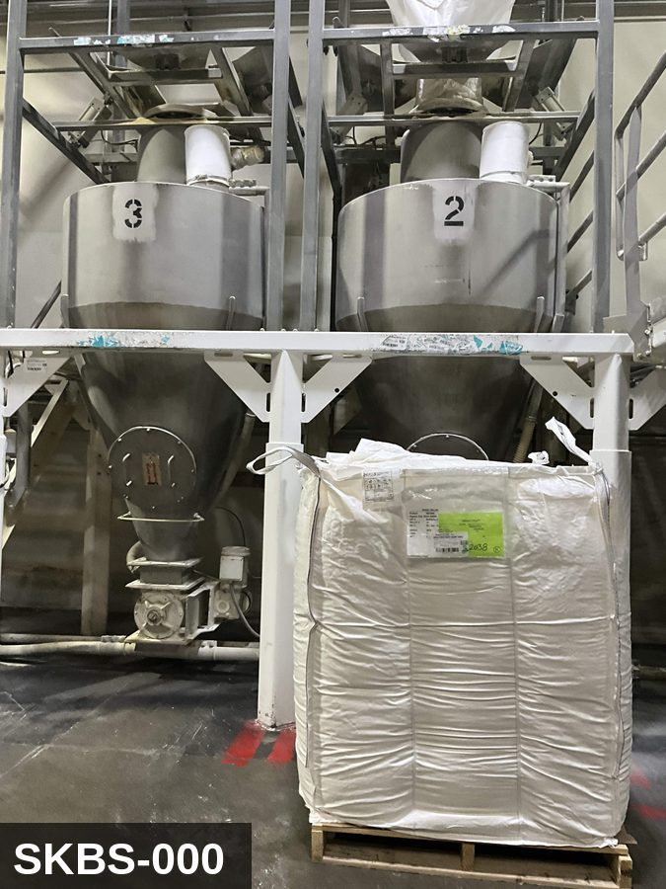 |  |  |  | 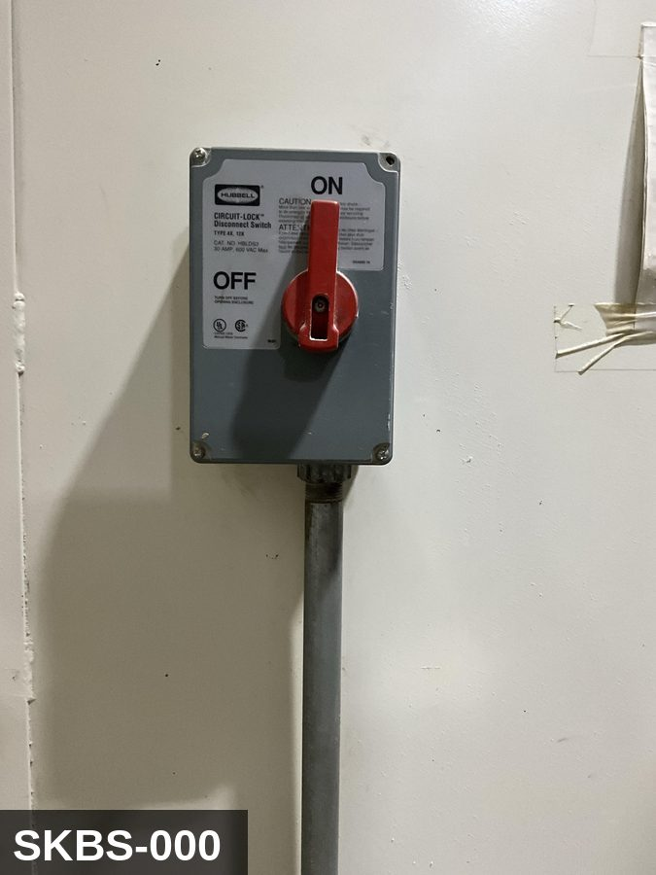

PHOTO OF EQUIPMENT |  |  |  | PHOTO OF ISOLATION / DISCONNECT
Energy Tag & Description | Isolation Procedure & Lockout Devices |  |  |  | Method of Verification
E — Electrical ISOLATE ENERGY TAG & DESCRIPTION — E: ELECTRICAL (E) — 208V/480V to level sensors, discharge-gate motor (if motorized), controls. Some hoppers also feed a small vibrator on the conical section. | ISOLATION PROCEDURE & LOCKOUT DEVICES — ELECTRICAL: 1. Notify all affected employees that LOTO is being performed on Bulk Flour System (SKBS-000). 2. Complete the current cycle and press STOP, then E-STOP. 3. Locate the main electrical disconnect serving this equipment (labeled to the equipment). 4. Open the disconnect to the OFF position. 5. Apply a lockout device through the disconnect handle. Each authorized worker applies their own personal padlock (group-lock hasp if more than one worker) per Cal/OSHA §3314(k). 6. Apply a lockout tag with date, time, name, and reason. 7. If the equipment uses servo drives or VFDs, allow 5 minutes for DC-bus capacitors to discharge before opening any drive enclosure. |  |  |  | METHOD OF VERIFICATION — ELECTRICAL: 1. Use a calibrated voltage tester following the test-before-touch protocol per OSHA 1910.333: test the meter on a known live source, test the disconnect line/load terminals, then re-test the meter on the known live source. 2. Verify zero voltage at the motor or servo terminals downstream of the disconnect. 3. For servo drives / VFDs: confirm DC-bus capacitors have discharged (5-minute minimum) before opening drive enclosure. 4. Attempt to start the equipment from the control panel and HMI — confirm no response. 5. Physically verify all padlocks are secure and lockout tags are legible.

P — Pneumatic ISOLATE ENERGY TAG & DESCRIPTION — P: (HOPPER_GRAVITY/P) — detail pending; populate in loto_templates.TAG_BODY. | ISOLATION PROCEDURE — PNEUMATIC: 1. After electrical isolation, locate the pneumatic supply isolation valve serving Bulk Flour System (SKBS-000) — typically wall-mounted at the equipment FRL. 2. Close the air supply valve fully. 3. Apply a ball-valve lockout device and a personal padlock in the CLOSED position. 4. Apply a lockout tag. 5. Bleed residual pressure from the system using the dedicated bleed port or by manually cycling the directional control valve. 6. Confirm all cylinders have moved to their de-energized rest position. 7. Per ASME B20.1, any vertically-acting cylinder supporting a load requires an independent mechanical drop-stop in addition to pneumatic isolation. |  |  |  | METHOD OF VERIFICATION — PNEUMATIC: 1. Verify the air supply isolation valve is closed and locked. 2. Confirm all pressure gauges downstream of the lockout valve read 0 PSI. 3. Attempt to cycle each pneumatic actuator from the control panel — confirm no movement. 4. Physically operate the manual override on the directional control valve — confirm no movement. 5. Physically verify all padlocks are secure and tags legible.

M — Mechanical ISOLATE ENERGY TAG & DESCRIPTION — M: MECHANICAL (M) — Discharge-gate actuator; vibrator on the cone (if fitted). Pinch points at the gate. | ISOLATION PROCEDURE — MECHANICAL: 1. After electrical isolation per the E procedure, manually verify all rotating/reciprocating components of Bulk Flour System (SKBS-000) have completely stopped. 2. Identify residual stored mechanical energy: chain tension, eccentric flywheel/cam momentum, spring-loaded covers and doors. 3. Block, chock, or pin any component that could move under its own weight or stored energy. 4. Where applicable install drive-shaft pins or transmission locks; release belt/chain tension before reaching past the guarding. 5. Apply a lockout tag at the point of mechanical work identifying the worker and the hazard. Cal/OSHA §3314 construes 'minor servicing' narrowly — default to full LOTO including mechanical blocking; do NOT rely solely on the electrical disconnect. |  |  |  | METHOD OF VERIFICATION — MECHANICAL: 1. Visually confirm all rotating and reciprocating components have completely stopped — full coast-down completed. 2. For high-speed servo equipment (case packers, palletizers): wait the manufacturer-specified coast-down before reaching past the guarding. 3. Attempt to manually rotate drive shafts at the input side or jog the system — confirm no movement or kickback. 4. Physically inspect blocks, chocks, or pins for engagement. 5. Confirm belt/chain tension has been released where applicable.

LOCKOUT REMOVAL PROCESS
1. Notify all AFFECTED employees that lockout is being removed 2. Inspect the work area to ensure tools and items have been removed 3. Verify that all employees are clear of the equipment 4. Verify that controls are in the neutral or off position |  |  |  | 5. Remove lockout devices, locks, and tags 6. Re-energize the equipment 7. Notify all AFFECTED employees that the equipment is back in service

Spanish translation on reverse — print double-sided.
Signature |  | Date |  | Dept |  |  | See PM Store in PT Folder

PROCEDIMIENTO DE BLOQUEO/ETIQUETADO
[ES] Fecha: 2026-08-29 · Escanee para placa digital
BORRADOR — NO REVISADO · traducción sin revisar
EQUIPO: SKBS-000 (Bulk Flour System - Tortilla TC 1) |  |  |  |  |  | Tortilla Tc 1
¡MANTÉNGASE ALEJADO! VOLTAJE PELIGROSO Y PIEZAS EN MOVIMIENTO
Este equipo debe bloquearse y etiquetarse antes de darle servicio o mantenimiento. Siga el procedimiento a continuación para aislar todas las fuentes de energía.
PROPÓSITO |  |  |  |  | PROCESO DE APLICACIÓN DE BLOQUEO
Este procedimiento establece los requisitos mínimos para el bloqueo de los dispositivos de aislamiento de energía. Garantiza que el equipo se detenga, se aísle de todas las fuentes de energía potencialmente peligrosas y se bloquee antes de realizar actividades de servicio o mantenimiento. |  |  |  |  | 1. Comunicar a todos los empleados AFECTADOS 2. Apagar el equipo usando procedimientos normales de parada 3. Aislar las fuentes de energía 4. Aplicar dispositivos de bloqueo, candados y etiquetas 5. Liberar toda la energía almacenada 6. Verificar que el equipo esté desenergizado intentando arrancarlo 7. Después de la prueba, colocar los controles en posición neutral

CÓDIGOS DE COLOR
E = Eléctrico | G = Gas |  | H = Hidráulico | P = Neumático |  | M = Mecánico |  | T = Térmico
W = Agua | S = Vapor |  | V = Válvula | CG = Gas Comprimido |  | CP = Panel Control |  | GR = Gravedad
IDENTIFICACIÓN DEL EQUIPO Y PROCEDIMIENTO DE AISLAMIENTO DE ENERGÍA

FOTO DEL EQUIPO |  |  |  | FOTO DE AISLAMIENTO / DESCONEXIÓN
Etiqueta y Descripción | Procedimiento de Aislamiento y Dispositivos |  |  |  | Método de Verificación
E — Eléctrico AISLAR ETIQUETA DE ENERGÍA Y DESCRIPCIÓN — E: ELÉCTRICO (E) — 208V/480V a sensores de nivel, motor de compuerta de descarga (si está motorizado), controles. Algunas tolvas también alimentan un vibrador pequeño en la sección cónica. | PROCEDIMIENTO DE AISLAMIENTO Y DISPOSITIVOS DE BLOQUEO — ELÉCTRICO: 1. Notifique a todos los empleados afectados que se está realizando LOTO en Bulk Flour System (SKBS-000). 2. Complete el ciclo actual y presione PARO, luego PARO DE EMERGENCIA. 3. Localice el desconectador eléctrico principal que sirve este equipo (etiquetado al equipo). 4. Abra el desconectador a la posición OFF. 5. Aplique un dispositivo de bloqueo a través de la manija del desconectador. Cada trabajador autorizado aplica su propio candado personal (broche de candado grupal si hay más de un trabajador) per Cal/OSHA §3314(k). 6. Aplique etiqueta de bloqueo con fecha, hora, nombre y razón. 7. Si el equipo usa servo-drives o VFDs, permita 5 minutos para que los capacitores del bus DC se descarguen antes de abrir cualquier gabinete de drive. |  |  |  | MÉTODO DE VERIFICACIÓN — ELÉCTRICO: 1. Use un comprobador de voltaje calibrado siguiendo el protocolo "probar antes de tocar" per OSHA 1910.333: pruebe el medidor en una fuente viva conocida, pruebe los terminales de línea/carga del desconectador, luego re-pruebe el medidor en la fuente viva conocida. 2. Verifique cero voltaje en los terminales del motor o servo aguas abajo del desconectador. 3. Para servo-drives / VFDs: confirme que los capacitores del bus DC se han descargado (5 minutos mínimo) antes de abrir el gabinete del drive. 4. Intente arrancar el equipo desde el panel de control y HMI — confirme que no hay respuesta. 5. Verifique físicamente que todos los candados estén seguros y las etiquetas de bloqueo sean legibles.

P — Neumático AISLAR ETIQUETA DE ENERGÍA Y DESCRIPCIÓN — P: (HOPPER_GRAVITY/P) — detalle pendiente; complete en loto_templates_es.TAG_BODY_ES. | PROCEDIMIENTO DE AISLAMIENTO — NEUMÁTICO: 1. Después del aislamiento eléctrico, localice la válvula de aislamiento del suministro neumático que sirve a Bulk Flour System (SKBS-000) — típicamente montada en pared en el FRL del equipo. 2. Cierre la válvula de suministro de aire por completo. 3. Aplique un dispositivo de bloqueo de válvula de bola y un candado personal en la posición CERRADA. 4. Aplique etiqueta de bloqueo. 5. Purgue la presión residual del sistema usando el puerto de purga dedicado o ciclando manualmente la válvula direccional de control. 6. Confirme que todos los cilindros se han movido a su posición de reposo desenergizado. 7. Per ASME B20.1, cualquier cilindro de acción vertical que soporta una carga requiere un tope mecánico anti-caída independiente además del aislamiento neumático. |  |  |  | MÉTODO DE VERIFICACIÓN — NEUMÁTICO: 1. Verifique que la válvula de aislamiento de suministro de aire está cerrada y bloqueada. 2. Confirme que todos los manómetros aguas abajo de la válvula de bloqueo marcan 0 PSI. 3. Intente ciclar cada actuador neumático desde el panel de control — confirme que no hay movimiento. 4. Opere físicamente la anulación manual en la válvula direccional de control — confirme que no hay movimiento. 5. Verifique físicamente que todos los candados estén seguros y las etiquetas sean legibles.

M — Mecánico AISLAR ETIQUETA DE ENERGÍA Y DESCRIPCIÓN — M: MECÁNICO (M) — Actuador de compuerta de descarga; vibrador en el cono (si está equipado). Puntos de pellizco en la compuerta. | PROCEDIMIENTO DE AISLAMIENTO — MECÁNICO: 1. Después del aislamiento eléctrico per el procedimiento E, verifique manualmente que todos los componentes rotativos/reciprocantes de Bulk Flour System (SKBS-000) hayan parado completamente. 2. Identifique energía mecánica almacenada residual: tensión de cadena, inercia excéntrica de volante/leva, cubiertas y puertas accionadas por resorte. 3. Bloquee, calce o pase pasadores a cualquier componente que pudiera moverse por su propio peso o energía almacenada. 4. Donde aplique, instale pasadores en el eje de impulsión o bloqueos de transmisión; libere la tensión de banda/cadena antes de alcanzar más allá del guardado. 5. Aplique etiqueta de bloqueo en el punto de trabajo mecánico identificando al trabajador y al peligro. Cal/OSHA §3314 interpreta la excepción de "servicio menor" en forma estrecha — por defecto LOTO completo incluyendo bloqueo mecánico; NO confíe únicamente en el desconectador eléctrico. |  |  |  | MÉTODO DE VERIFICACIÓN — MECÁNICO: 1. Confirme visualmente que todos los componentes rotativos y reciprocantes han parado por completo — desaceleración completa concluida. 2. Para equipo servo de alta velocidad (empacadoras de cajas, paletizadores): espere la desaceleración especificada por el fabricante antes de alcanzar más allá del guardado. 3. Intente girar manualmente los ejes de impulsión en el lado de entrada o impulsar el sistema — confirme que no hay movimiento ni retroceso. 4. Inspeccione físicamente los bloques, calzas o pasadores en su acoplamiento. 5. Confirme que la tensión de banda/cadena ha sido liberada donde aplique.

PROCESO DE REMOCIÓN DE BLOQUEO
1. Notificar a todos los empleados AFECTADOS que se está retirando el bloqueo 2. Inspeccionar el área de trabajo para asegurar que se hayan retirado herramientas y objetos 3. Verificar que todos los empleados estén lejos del equipo 4. Verificar que los controles estén en posición neutral o apagada |  |  |  | 5. Retirar los dispositivos de bloqueo, candados y etiquetas 6. Volver a energizar el equipo 7. Notificar a los empleados AFECTADOS que el equipo está de vuelta en servicio

Traducción al inglés al reverso — imprimir a doble cara.
Firma |  | Fecha |  | Depto |  |  | Ver PM Store en carpeta PT

LOCKOUT/TAGOUT PROCEDURE
[EN] Date: 2026-08-29 · Scan for digital placard
EQUIPMENT: SKBS-100 (Bulk Corn System - Tortilla TC 1) |  |  |  |  |  | Tortilla Tc 1
KEEP OUT! HAZARDOUS VOLTAGE AND MOVING PARTS
This equipment must be locked out and tagged out before servicing or maintenance. Follow the procedure below to isolate all energy sources.
PURPOSE |  |  |  |  | LOCKOUT APPLICATION PROCESS
This procedure establishes the minimum requirements for lockout of energy-isolating devices. It ensures equipment is stopped, isolated from all potentially hazardous energy sources, and locked out before any servicing or maintenance activities are performed. |  |  |  |  | 1. Communicate to all AFFECTED employees 2. Shut down the equipment using normal stopping procedures 3. Isolate energy sources 4. Apply lockout devices, locks, and tags 5. Release all stored energy 6. Verify equipment is de-energized by attempting to start up 7. After test, place controls in a neutral position

COLOR CODES
E = Electrical | G = Gas |  | H = Hydraulic | P = Pneumatic |  | M = Mechanical |  | T = Thermal
W = Water | S = Steam |  | V = Valve | CG = Compressed Gas |  | CP = Control Panel |  | GR = Gravity
EQUIPMENT IDENTIFICATION AND ENERGY ISOLATION PROCEDURE
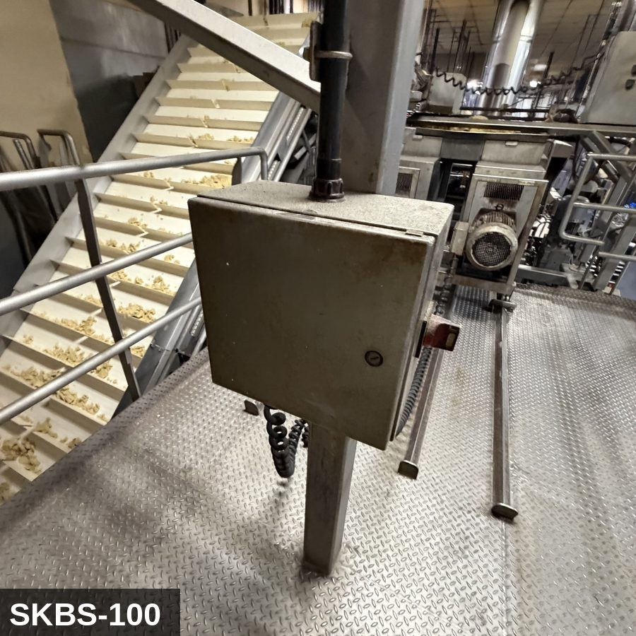 |  |  |  | 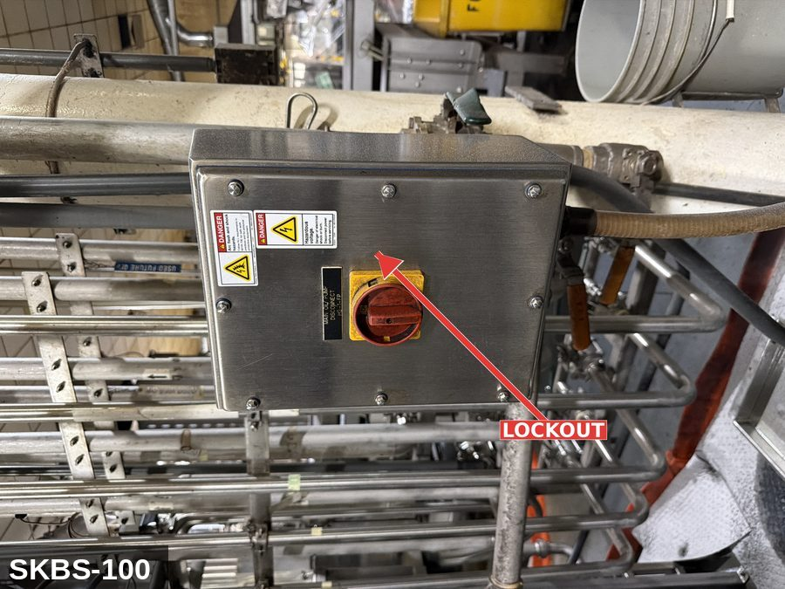

PHOTO OF EQUIPMENT |  |  |  | PHOTO OF ISOLATION / DISCONNECT
Energy Tag & Description | Isolation Procedure & Lockout Devices |  |  |  | Method of Verification
P — Pneumatic ISOLATE ENERGY TAG & DESCRIPTION — P: (HOPPER_GRAVITY/P) — detail pending; populate in loto_templates.TAG_BODY. | ISOLATION PROCEDURE — PNEUMATIC: 1. After electrical isolation, locate the pneumatic supply isolation valve serving Bulk Corn System (SKBS-100) — typically wall-mounted at the equipment FRL. 2. Close the air supply valve fully. 3. Apply a ball-valve lockout device and a personal padlock in the CLOSED position. 4. Apply a lockout tag. 5. Bleed residual pressure from the system using the dedicated bleed port or by manually cycling the directional control valve. 6. Confirm all cylinders have moved to their de-energized rest position. 7. Per ASME B20.1, any vertically-acting cylinder supporting a load requires an independent mechanical drop-stop in addition to pneumatic isolation. |  |  |  | METHOD OF VERIFICATION — PNEUMATIC: 1. Verify the air supply isolation valve is closed and locked. 2. Confirm all pressure gauges downstream of the lockout valve read 0 PSI. 3. Attempt to cycle each pneumatic actuator from the control panel — confirm no movement. 4. Physically operate the manual override on the directional control valve — confirm no movement. 5. Physically verify all padlocks are secure and tags legible.

M — Mechanical ISOLATE ENERGY TAG & DESCRIPTION — M: MECHANICAL (M) — Discharge-gate actuator; vibrator on the cone (if fitted). Pinch points at the gate. | ISOLATION PROCEDURE — MECHANICAL: 1. After electrical isolation per the E procedure, manually verify all rotating/reciprocating components of Bulk Corn System (SKBS-100) have completely stopped. 2. Identify residual stored mechanical energy: chain tension, eccentric flywheel/cam momentum, spring-loaded covers and doors. 3. Block, chock, or pin any component that could move under its own weight or stored energy. 4. Where applicable install drive-shaft pins or transmission locks; release belt/chain tension before reaching past the guarding. 5. Apply a lockout tag at the point of mechanical work identifying the worker and the hazard. Cal/OSHA §3314 construes 'minor servicing' narrowly — default to full LOTO including mechanical blocking; do NOT rely solely on the electrical disconnect. |  |  |  | METHOD OF VERIFICATION — MECHANICAL: 1. Visually confirm all rotating and reciprocating components have completely stopped — full coast-down completed. 2. For high-speed servo equipment (case packers, palletizers): wait the manufacturer-specified coast-down before reaching past the guarding. 3. Attempt to manually rotate drive shafts at the input side or jog the system — confirm no movement or kickback. 4. Physically inspect blocks, chocks, or pins for engagement. 5. Confirm belt/chain tension has been released where applicable.

E — Electrical ISOLATE ENERGY TAG & DESCRIPTION — E: ELECTRICAL (E) — 208V/480V to level sensors, discharge-gate motor (if motorized), controls. Some hoppers also feed a small vibrator on the conical section. | ISOLATION PROCEDURE & LOCKOUT DEVICES — ELECTRICAL: 1. Notify all affected employees that LOTO is being performed on Bulk Corn System (SKBS-100). 2. Complete the current cycle and press STOP, then E-STOP. 3. Locate the main electrical disconnect serving this equipment (labeled to the equipment). 4. Open the disconnect to the OFF position. 5. Apply a lockout device through the disconnect handle. Each authorized worker applies their own personal padlock (group-lock hasp if more than one worker) per Cal/OSHA §3314(k). 6. Apply a lockout tag with date, time, name, and reason. 7. If the equipment uses servo drives or VFDs, allow 5 minutes for DC-bus capacitors to discharge before opening any drive enclosure. |  |  |  | METHOD OF VERIFICATION — ELECTRICAL: 1. Use a calibrated voltage tester following the test-before-touch protocol per OSHA 1910.333: test the meter on a known live source, test the disconnect line/load terminals, then re-test the meter on the known live source. 2. Verify zero voltage at the motor or servo terminals downstream of the disconnect. 3. For servo drives / VFDs: confirm DC-bus capacitors have discharged (5-minute minimum) before opening drive enclosure. 4. Attempt to start the equipment from the control panel and HMI — confirm no response. 5. Physically verify all padlocks are secure and lockout tags are legible.

LOCKOUT REMOVAL PROCESS
1. Notify all AFFECTED employees that lockout is being removed 2. Inspect the work area to ensure tools and items have been removed 3. Verify that all employees are clear of the equipment 4. Verify that controls are in the neutral or off position |  |  |  | 5. Remove lockout devices, locks, and tags 6. Re-energize the equipment 7. Notify all AFFECTED employees that the equipment is back in service

Spanish translation on reverse — print double-sided.
Signature |  | Date |  | Dept |  |  | See PM Store in PT Folder

PROCEDIMIENTO DE BLOQUEO/ETIQUETADO
[ES] Fecha: 2026-08-29 · Escanee para placa digital
BORRADOR — NO REVISADO · traducción sin revisar
EQUIPO: SKBS-100 (Bulk Corn System - Tortilla TC 1) |  |  |  |  |  | Tortilla Tc 1
¡MANTÉNGASE ALEJADO! VOLTAJE PELIGROSO Y PIEZAS EN MOVIMIENTO
Este equipo debe bloquearse y etiquetarse antes de darle servicio o mantenimiento. Siga el procedimiento a continuación para aislar todas las fuentes de energía.
PROPÓSITO |  |  |  |  | PROCESO DE APLICACIÓN DE BLOQUEO
Este procedimiento establece los requisitos mínimos para el bloqueo de los dispositivos de aislamiento de energía. Garantiza que el equipo se detenga, se aísle de todas las fuentes de energía potencialmente peligrosas y se bloquee antes de realizar actividades de servicio o mantenimiento. |  |  |  |  | 1. Comunicar a todos los empleados AFECTADOS 2. Apagar el equipo usando procedimientos normales de parada 3. Aislar las fuentes de energía 4. Aplicar dispositivos de bloqueo, candados y etiquetas 5. Liberar toda la energía almacenada 6. Verificar que el equipo esté desenergizado intentando arrancarlo 7. Después de la prueba, colocar los controles en posición neutral

CÓDIGOS DE COLOR
E = Eléctrico | G = Gas |  | H = Hidráulico | P = Neumático |  | M = Mecánico |  | T = Térmico
W = Agua | S = Vapor |  | V = Válvula | CG = Gas Comprimido |  | CP = Panel Control |  | GR = Gravedad
IDENTIFICACIÓN DEL EQUIPO Y PROCEDIMIENTO DE AISLAMIENTO DE ENERGÍA

FOTO DEL EQUIPO |  |  |  | FOTO DE AISLAMIENTO / DESCONEXIÓN
Etiqueta y Descripción | Procedimiento de Aislamiento y Dispositivos |  |  |  | Método de Verificación
P — Neumático AISLAR ETIQUETA DE ENERGÍA Y DESCRIPCIÓN — P: (HOPPER_GRAVITY/P) — detalle pendiente; complete en loto_templates_es.TAG_BODY_ES. | PROCEDIMIENTO DE AISLAMIENTO — NEUMÁTICO: 1. Después del aislamiento eléctrico, localice la válvula de aislamiento del suministro neumático que sirve a Bulk Corn System (SKBS-100) — típicamente montada en pared en el FRL del equipo. 2. Cierre la válvula de suministro de aire por completo. 3. Aplique un dispositivo de bloqueo de válvula de bola y un candado personal en la posición CERRADA. 4. Aplique etiqueta de bloqueo. 5. Purgue la presión residual del sistema usando el puerto de purga dedicado o ciclando manualmente la válvula direccional de control. 6. Confirme que todos los cilindros se han movido a su posición de reposo desenergizado. 7. Per ASME B20.1, cualquier cilindro de acción vertical que soporta una carga requiere un tope mecánico anti-caída independiente además del aislamiento neumático. |  |  |  | MÉTODO DE VERIFICACIÓN — NEUMÁTICO: 1. Verifique que la válvula de aislamiento de suministro de aire está cerrada y bloqueada. 2. Confirme que todos los manómetros aguas abajo de la válvula de bloqueo marcan 0 PSI. 3. Intente ciclar cada actuador neumático desde el panel de control — confirme que no hay movimiento. 4. Opere físicamente la anulación manual en la válvula direccional de control — confirme que no hay movimiento. 5. Verifique físicamente que todos los candados estén seguros y las etiquetas sean legibles.

M — Mecánico AISLAR ETIQUETA DE ENERGÍA Y DESCRIPCIÓN — M: MECÁNICO (M) — Actuador de compuerta de descarga; vibrador en el cono (si está equipado). Puntos de pellizco en la compuerta. | PROCEDIMIENTO DE AISLAMIENTO — MECÁNICO: 1. Después del aislamiento eléctrico per el procedimiento E, verifique manualmente que todos los componentes rotativos/reciprocantes de Bulk Corn System (SKBS-100) hayan parado completamente. 2. Identifique energía mecánica almacenada residual: tensión de cadena, inercia excéntrica de volante/leva, cubiertas y puertas accionadas por resorte. 3. Bloquee, calce o pase pasadores a cualquier componente que pudiera moverse por su propio peso o energía almacenada. 4. Donde aplique, instale pasadores en el eje de impulsión o bloqueos de transmisión; libere la tensión de banda/cadena antes de alcanzar más allá del guardado. 5. Aplique etiqueta de bloqueo en el punto de trabajo mecánico identificando al trabajador y al peligro. Cal/OSHA §3314 interpreta la excepción de "servicio menor" en forma estrecha — por defecto LOTO completo incluyendo bloqueo mecánico; NO confíe únicamente en el desconectador eléctrico. |  |  |  | MÉTODO DE VERIFICACIÓN — MECÁNICO: 1. Confirme visualmente que todos los componentes rotativos y reciprocantes han parado por completo — desaceleración completa concluida. 2. Para equipo servo de alta velocidad (empacadoras de cajas, paletizadores): espere la desaceleración especificada por el fabricante antes de alcanzar más allá del guardado. 3. Intente girar manualmente los ejes de impulsión en el lado de entrada o impulsar el sistema — confirme que no hay movimiento ni retroceso. 4. Inspeccione físicamente los bloques, calzas o pasadores en su acoplamiento. 5. Confirme que la tensión de banda/cadena ha sido liberada donde aplique.

E — Eléctrico AISLAR ETIQUETA DE ENERGÍA Y DESCRIPCIÓN — E: ELÉCTRICO (E) — 208V/480V a sensores de nivel, motor de compuerta de descarga (si está motorizado), controles. Algunas tolvas también alimentan un vibrador pequeño en la sección cónica. | PROCEDIMIENTO DE AISLAMIENTO Y DISPOSITIVOS DE BLOQUEO — ELÉCTRICO: 1. Notifique a todos los empleados afectados que se está realizando LOTO en Bulk Corn System (SKBS-100). 2. Complete el ciclo actual y presione PARO, luego PARO DE EMERGENCIA. 3. Localice el desconectador eléctrico principal que sirve este equipo (etiquetado al equipo). 4. Abra el desconectador a la posición OFF. 5. Aplique un dispositivo de bloqueo a través de la manija del desconectador. Cada trabajador autorizado aplica su propio candado personal (broche de candado grupal si hay más de un trabajador) per Cal/OSHA §3314(k). 6. Aplique etiqueta de bloqueo con fecha, hora, nombre y razón. 7. Si el equipo usa servo-drives o VFDs, permita 5 minutos para que los capacitores del bus DC se descarguen antes de abrir cualquier gabinete de drive. |  |  |  | MÉTODO DE VERIFICACIÓN — ELÉCTRICO: 1. Use un comprobador de voltaje calibrado siguiendo el protocolo "probar antes de tocar" per OSHA 1910.333: pruebe el medidor en una fuente viva conocida, pruebe los terminales de línea/carga del desconectador, luego re-pruebe el medidor en la fuente viva conocida. 2. Verifique cero voltaje en los terminales del motor o servo aguas abajo del desconectador. 3. Para servo-drives / VFDs: confirme que los capacitores del bus DC se han descargado (5 minutos mínimo) antes de abrir el gabinete del drive. 4. Intente arrancar el equipo desde el panel de control y HMI — confirme que no hay respuesta. 5. Verifique físicamente que todos los candados estén seguros y las etiquetas de bloqueo sean legibles.

PROCESO DE REMOCIÓN DE BLOQUEO
1. Notificar a todos los empleados AFECTADOS que se está retirando el bloqueo 2. Inspeccionar el área de trabajo para asegurar que se hayan retirado herramientas y objetos 3. Verificar que todos los empleados estén lejos del equipo 4. Verificar que los controles estén en posición neutral o apagada |  |  |  | 5. Retirar los dispositivos de bloqueo, candados y etiquetas 6. Volver a energizar el equipo 7. Notificar a los empleados AFECTADOS que el equipo está de vuelta en servicio

Traducción al inglés al reverso — imprimir a doble cara.
Firma |  | Fecha |  | Depto |  |  | Ver PM Store en carpeta PT

LOCKOUT/TAGOUT PROCEDURE
[EN] Date: 2026-08-29 · Scan for digital placard
EQUIPMENT: SKT1-200 (Column Screw Lift Elevator - Tortilla TC 1) |  |  |  |  |  | Tortilla Tc 1
KEEP OUT! HAZARDOUS VOLTAGE AND MOVING PARTS
This equipment must be locked out and tagged out before servicing or maintenance. Follow the procedure below to isolate all energy sources.
PURPOSE |  |  |  |  | LOCKOUT APPLICATION PROCESS
This procedure establishes the minimum requirements for lockout of energy-isolating devices. It ensures equipment is stopped, isolated from all potentially hazardous energy sources, and locked out before any servicing or maintenance activities are performed. |  |  |  |  | 1. Communicate to all AFFECTED employees 2. Shut down the equipment using normal stopping procedures 3. Isolate energy sources 4. Apply lockout devices, locks, and tags 5. Release all stored energy 6. Verify equipment is de-energized by attempting to start up 7. After test, place controls in a neutral position

COLOR CODES
E = Electrical | G = Gas |  | H = Hydraulic | P = Pneumatic |  | M = Mechanical |  | T = Thermal
W = Water | S = Steam |  | V = Valve | CG = Compressed Gas |  | CP = Control Panel |  | GR = Gravity
EQUIPMENT IDENTIFICATION AND ENERGY ISOLATION PROCEDURE
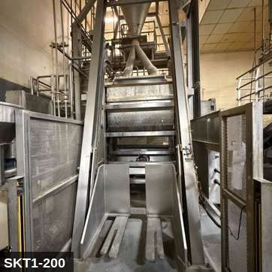 |  |  |  | 

PHOTO OF EQUIPMENT |  |  |  | PHOTO OF ISOLATION / DISCONNECT
Energy Tag & Description | Isolation Procedure & Lockout Devices |  |  |  | Method of Verification
CG — Compressed Gas ISOLATE ENERGY TAG & DESCRIPTION — CG: (SCREW_CONV/CG) — detail pending; populate in loto_templates.TAG_BODY. | ISOLATION PROCEDURE — CONTROL GRAVITY: 1. After electrical and mechanical isolation, identify all elevated or stacked masses on Column Screw Lift Elevator (SKT1-200) that can descend under gravity. 2. Lower the elevated component fully OR install a rated mechanical drop-stop / safety strut. 3. NEVER rely on hydraulic cylinders, pneumatic cylinders, electric brakes, or drive belts to hold an elevated load while LOTO is in place — these are NOT load-holding devices for service work. 4. Verify the drop-stop / strut is rated for the actual load. 5. Apply a lockout tag to the drop-stop / strut identifying the worker. |  |  |  | METHOD OF VERIFICATION — CONTROL GRAVITY: 1. Physically confirm the elevated mass is either fully lowered to its mechanical bottom hard stop OR a rated mechanical drop-stop / safety strut is engaged. 2. Verify the drop-stop is rated for the actual load (stamped capacity ≥ equipment weight). 3. Visually inspect the drop-stop engagement — no gap between the support and the elevated mass. 4. Tap-test or shake-test the support to confirm it is bearing load. 5. Confirm the drop-stop has its own lockout tag attached so it cannot be removed by anyone other than the authorized worker.

M — Mechanical ISOLATE ENERGY TAG & DESCRIPTION — M: MECHANICAL (M) — Auger/screw flighting inside the enclosed tube. Severe entanglement hazard at the drive end and through any inspection port. | ISOLATION PROCEDURE — MECHANICAL: 1. After electrical isolation per the E procedure, manually verify all rotating/reciprocating components of Column Screw Lift Elevator (SKT1-200) have completely stopped. 2. Identify residual stored mechanical energy: chain tension, eccentric flywheel/cam momentum, spring-loaded covers and doors. 3. Block, chock, or pin any component that could move under its own weight or stored energy. 4. Where applicable install drive-shaft pins or transmission locks; release belt/chain tension before reaching past the guarding. 5. Apply a lockout tag at the point of mechanical work identifying the worker and the hazard. Cal/OSHA §3314 construes 'minor servicing' narrowly — default to full LOTO including mechanical blocking; do NOT rely solely on the electrical disconnect. |  |  |  | METHOD OF VERIFICATION — MECHANICAL: 1. Visually confirm all rotating and reciprocating components have completely stopped — full coast-down completed. 2. For high-speed servo equipment (case packers, palletizers): wait the manufacturer-specified coast-down before reaching past the guarding. 3. Attempt to manually rotate drive shafts at the input side or jog the system — confirm no movement or kickback. 4. Physically inspect blocks, chocks, or pins for engagement. 5. Confirm belt/chain tension has been released where applicable.

E — Electrical ISOLATE ENERGY TAG & DESCRIPTION — E: ELECTRICAL (E) — 208V/480V to drive motor, VFD, controls. | ISOLATION PROCEDURE & LOCKOUT DEVICES — ELECTRICAL: 1. Notify all affected employees that LOTO is being performed on Column Screw Lift Elevator (SKT1-200). 2. Complete the current cycle and press STOP, then E-STOP. 3. Locate the main electrical disconnect serving this equipment (labeled to the equipment). 4. Open the disconnect to the OFF position. 5. Apply a lockout device through the disconnect handle. Each authorized worker applies their own personal padlock (group-lock hasp if more than one worker) per Cal/OSHA §3314(k). 6. Apply a lockout tag with date, time, name, and reason. 7. If the equipment uses servo drives or VFDs, allow 5 minutes for DC-bus capacitors to discharge before opening any drive enclosure. |  |  |  | METHOD OF VERIFICATION — ELECTRICAL: 1. Use a calibrated voltage tester following the test-before-touch protocol per OSHA 1910.333: test the meter on a known live source, test the disconnect line/load terminals, then re-test the meter on the known live source. 2. Verify zero voltage at the motor or servo terminals downstream of the disconnect. 3. For servo drives / VFDs: confirm DC-bus capacitors have discharged (5-minute minimum) before opening drive enclosure. 4. Attempt to start the equipment from the control panel and HMI — confirm no response. 5. Physically verify all padlocks are secure and lockout tags are legible.

LOCKOUT REMOVAL PROCESS
1. Notify all AFFECTED employees that lockout is being removed 2. Inspect the work area to ensure tools and items have been removed 3. Verify that all employees are clear of the equipment 4. Verify that controls are in the neutral or off position |  |  |  | 5. Remove lockout devices, locks, and tags 6. Re-energize the equipment 7. Notify all AFFECTED employees that the equipment is back in service

Spanish translation on reverse — print double-sided.
Signature |  | Date |  | Dept |  |  | See PM Store in PT Folder

PROCEDIMIENTO DE BLOQUEO/ETIQUETADO
[ES] Fecha: 2026-08-29 · Escanee para placa digital
BORRADOR — NO REVISADO · traducción sin revisar
EQUIPO: SKT1-200 (Column Screw Lift Elevator - Tortilla TC 1) |  |  |  |  |  | Tortilla Tc 1
¡MANTÉNGASE ALEJADO! VOLTAJE PELIGROSO Y PIEZAS EN MOVIMIENTO
Este equipo debe bloquearse y etiquetarse antes de darle servicio o mantenimiento. Siga el procedimiento a continuación para aislar todas las fuentes de energía.
PROPÓSITO |  |  |  |  | PROCESO DE APLICACIÓN DE BLOQUEO
Este procedimiento establece los requisitos mínimos para el bloqueo de los dispositivos de aislamiento de energía. Garantiza que el equipo se detenga, se aísle de todas las fuentes de energía potencialmente peligrosas y se bloquee antes de realizar actividades de servicio o mantenimiento. |  |  |  |  | 1. Comunicar a todos los empleados AFECTADOS 2. Apagar el equipo usando procedimientos normales de parada 3. Aislar las fuentes de energía 4. Aplicar dispositivos de bloqueo, candados y etiquetas 5. Liberar toda la energía almacenada 6. Verificar que el equipo esté desenergizado intentando arrancarlo 7. Después de la prueba, colocar los controles en posición neutral

CÓDIGOS DE COLOR
E = Eléctrico | G = Gas |  | H = Hidráulico | P = Neumático |  | M = Mecánico |  | T = Térmico
W = Agua | S = Vapor |  | V = Válvula | CG = Gas Comprimido |  | CP = Panel Control |  | GR = Gravedad
IDENTIFICACIÓN DEL EQUIPO Y PROCEDIMIENTO DE AISLAMIENTO DE ENERGÍA

FOTO DEL EQUIPO |  |  |  | FOTO DE AISLAMIENTO / DESCONEXIÓN
Etiqueta y Descripción | Procedimiento de Aislamiento y Dispositivos |  |  |  | Método de Verificación
CG — Gas Comprimido AISLAR ETIQUETA DE ENERGÍA Y DESCRIPCIÓN — CG: (SCREW_CONV/CG) — detalle pendiente; complete en loto_templates_es.TAG_BODY_ES. | PROCEDIMIENTO DE AISLAMIENTO — CONTROL DE GRAVEDAD: 1. Después del aislamiento eléctrico y mecánico, identifique todas las masas elevadas o apiladas en Column Screw Lift Elevator (SKT1-200) que pudieran descender por gravedad. 2. Baje el componente elevado por completo O instale un tope mecánico anti-caída / puntal de seguridad calificado. 3. NUNCA confíe en cilindros hidráulicos, cilindros neumáticos, frenos eléctricos o bandas de impulsión para sostener una carga elevada mientras hay LOTO en su lugar — estos NO son dispositivos de soporte de carga para trabajo de servicio. 4. Verifique que el tope/puntal anti-caída esté calificado para la carga real. 5. Aplique etiqueta de bloqueo al tope/puntal anti-caída identificando al trabajador. |  |  |  | MÉTODO DE VERIFICACIÓN — CONTROL DE GRAVEDAD: 1. Confirme físicamente que la masa elevada está completamente bajada hasta su tope mecánico de fondo O hay un tope mecánico anti-caída / puntal de seguridad calificado acoplado. 2. Verifique que el tope anti-caída esté calificado para la carga real (capacidad estampada ≥ peso del equipo). 3. Inspeccione visualmente el acoplamiento del tope anti-caída — sin espacio entre el soporte y la masa elevada. 4. Realice prueba de golpeo o sacudida del soporte para confirmar que está soportando la carga. 5. Confirme que el tope anti-caída tiene su propia etiqueta de bloqueo adjunta para que no pueda ser removido por nadie más que el trabajador autorizado.

M — Mecánico AISLAR ETIQUETA DE ENERGÍA Y DESCRIPCIÓN — M: MECÁNICO (M) — Tornillo sinfín dentro del tubo cerrado. Peligro severo de atrapamiento en el extremo de impulsión y a través de cualquier puerto de inspección. | PROCEDIMIENTO DE AISLAMIENTO — MECÁNICO: 1. Después del aislamiento eléctrico per el procedimiento E, verifique manualmente que todos los componentes rotativos/reciprocantes de Column Screw Lift Elevator (SKT1-200) hayan parado completamente. 2. Identifique energía mecánica almacenada residual: tensión de cadena, inercia excéntrica de volante/leva, cubiertas y puertas accionadas por resorte. 3. Bloquee, calce o pase pasadores a cualquier componente que pudiera moverse por su propio peso o energía almacenada. 4. Donde aplique, instale pasadores en el eje de impulsión o bloqueos de transmisión; libere la tensión de banda/cadena antes de alcanzar más allá del guardado. 5. Aplique etiqueta de bloqueo en el punto de trabajo mecánico identificando al trabajador y al peligro. Cal/OSHA §3314 interpreta la excepción de "servicio menor" en forma estrecha — por defecto LOTO completo incluyendo bloqueo mecánico; NO confíe únicamente en el desconectador eléctrico. |  |  |  | MÉTODO DE VERIFICACIÓN — MECÁNICO: 1. Confirme visualmente que todos los componentes rotativos y reciprocantes han parado por completo — desaceleración completa concluida. 2. Para equipo servo de alta velocidad (empacadoras de cajas, paletizadores): espere la desaceleración especificada por el fabricante antes de alcanzar más allá del guardado. 3. Intente girar manualmente los ejes de impulsión en el lado de entrada o impulsar el sistema — confirme que no hay movimiento ni retroceso. 4. Inspeccione físicamente los bloques, calzas o pasadores en su acoplamiento. 5. Confirme que la tensión de banda/cadena ha sido liberada donde aplique.

E — Eléctrico AISLAR ETIQUETA DE ENERGÍA Y DESCRIPCIÓN — E: ELÉCTRICO (E) — 208V/480V al motor de impulsión, VFD, controles. | PROCEDIMIENTO DE AISLAMIENTO Y DISPOSITIVOS DE BLOQUEO — ELÉCTRICO: 1. Notifique a todos los empleados afectados que se está realizando LOTO en Column Screw Lift Elevator (SKT1-200). 2. Complete el ciclo actual y presione PARO, luego PARO DE EMERGENCIA. 3. Localice el desconectador eléctrico principal que sirve este equipo (etiquetado al equipo). 4. Abra el desconectador a la posición OFF. 5. Aplique un dispositivo de bloqueo a través de la manija del desconectador. Cada trabajador autorizado aplica su propio candado personal (broche de candado grupal si hay más de un trabajador) per Cal/OSHA §3314(k). 6. Aplique etiqueta de bloqueo con fecha, hora, nombre y razón. 7. Si el equipo usa servo-drives o VFDs, permita 5 minutos para que los capacitores del bus DC se descarguen antes de abrir cualquier gabinete de drive. |  |  |  | MÉTODO DE VERIFICACIÓN — ELÉCTRICO: 1. Use un comprobador de voltaje calibrado siguiendo el protocolo "probar antes de tocar" per OSHA 1910.333: pruebe el medidor en una fuente viva conocida, pruebe los terminales de línea/carga del desconectador, luego re-pruebe el medidor en la fuente viva conocida. 2. Verifique cero voltaje en los terminales del motor o servo aguas abajo del desconectador. 3. Para servo-drives / VFDs: confirme que los capacitores del bus DC se han descargado (5 minutos mínimo) antes de abrir el gabinete del drive. 4. Intente arrancar el equipo desde el panel de control y HMI — confirme que no hay respuesta. 5. Verifique físicamente que todos los candados estén seguros y las etiquetas de bloqueo sean legibles.

PROCESO DE REMOCIÓN DE BLOQUEO
1. Notificar a todos los empleados AFECTADOS que se está retirando el bloqueo 2. Inspeccionar el área de trabajo para asegurar que se hayan retirado herramientas y objetos 3. Verificar que todos los empleados estén lejos del equipo 4. Verificar que los controles estén en posición neutral o apagada |  |  |  | 5. Retirar los dispositivos de bloqueo, candados y etiquetas 6. Volver a energizar el equipo 7. Notificar a los empleados AFECTADOS que el equipo está de vuelta en servicio

Traducción al inglés al reverso — imprimir a doble cara.
Firma |  | Fecha |  | Depto |  |  | Ver PM Store en carpeta PT

LOCKOUT/TAGOUT PROCEDURE
[EN] Date: 2026-08-29 · Scan for digital placard
EQUIPMENT: SKT1-210 (Flour Receiver - Tortilla TC 1) |  |  |  |  |  | Tortilla Tc 1
KEEP OUT! HAZARDOUS VOLTAGE AND MOVING PARTS
This equipment must be locked out and tagged out before servicing or maintenance. Follow the procedure below to isolate all energy sources.
PURPOSE |  |  |  |  | LOCKOUT APPLICATION PROCESS
This procedure establishes the minimum requirements for lockout of energy-isolating devices. It ensures equipment is stopped, isolated from all potentially hazardous energy sources, and locked out before any servicing or maintenance activities are performed. |  |  |  |  | 1. Communicate to all AFFECTED employees 2. Shut down the equipment using normal stopping procedures 3. Isolate energy sources 4. Apply lockout devices, locks, and tags 5. Release all stored energy 6. Verify equipment is de-energized by attempting to start up 7. After test, place controls in a neutral position

COLOR CODES
E = Electrical | G = Gas |  | H = Hydraulic | P = Pneumatic |  | M = Mechanical |  | T = Thermal
W = Water | S = Steam |  | V = Valve | CG = Compressed Gas |  | CP = Control Panel |  | GR = Gravity
EQUIPMENT IDENTIFICATION AND ENERGY ISOLATION PROCEDURE
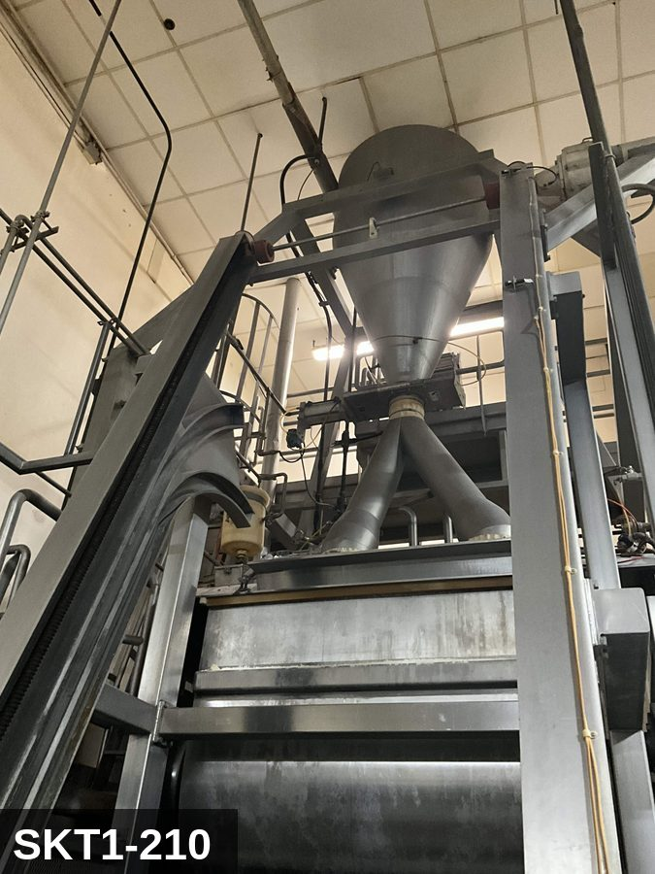 |  |  |  | 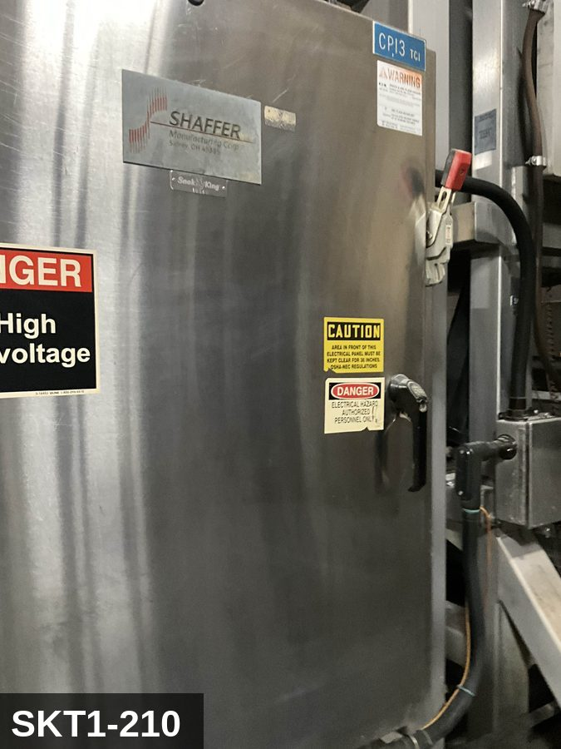

PHOTO OF EQUIPMENT |  |  |  | PHOTO OF ISOLATION / DISCONNECT
Energy Tag & Description | Isolation Procedure & Lockout Devices |  |  |  | Method of Verification
N — None SHUTDOWN Operating controls (normal stop) | Notify all affected production and sanitation employees, then bring the machine to a normal, controlled stop using its operating controls.

E — Electrical ISOLATE Main electrical disconnect | ELECTRICAL - Open the machine's main electrical disconnect to the OFF position. [VERIFY ON SITE: disconnect ID & location]

P — Pneumatic ISOLATE Air-supply isolation valve | PNEUMATIC - Close the lockable air-supply isolation valve to the machine. [VERIFY ON SITE: valve location]

M — Mechanical ISOLATE Drive brake / rotating parts | MECHANICAL - Confirm all drives are commanded off and engage any drive brake / anti-rotation pin provided. [VERIFY ON SITE: brake/pin location]

E — Electrical RELEASE STORED ENERGY Main electrical disconnect | ELECTRICAL - Allow VFD/servo DC-bus capacitors to discharge before contact (minimum 5 minutes, or per nameplate). [VERIFY ON SITE: drive discharge time]

P — Pneumatic RELEASE STORED ENERGY Air-supply isolation valve | PNEUMATIC - Bleed trapped air downstream of the isolation valve to 0 psi; account for spring-return and vacuum-held actuators.

M — Mechanical RELEASE STORED ENERGY Drive brake / rotating parts | MECHANICAL - Allow all rotating or coasting parts (motors, fans, flywheels, blades, rollers) to come to a complete stop.

M — Mechanical RELEASE STORED ENERGY Blades / rollers / nip points | MECHANICAL (nip/blade) - Cutters, sheeter rollers and nip points can retain residual motion or spring tension; confirm blades/rollers are immobilized before reaching in.

N — None LOCKOUT All isolation devices listed above | Apply an assigned lock AND a durable tag at EACH isolating device listed above. Each authorized worker applies their own lock (group lockout where required).

E — Electrical VERIFY ZERO ENERGY Main electrical disconnect | ELECTRICAL - With a calibrated meter, verify 0 V on the load side of the disconnect, phase-to-phase and phase-to-ground (test the meter on a known live source first and after). |  |  |  | ELECTRICAL - With a calibrated meter, verify 0 V on the load side of the disconnect, phase-to-phase and phase-to-ground (test the meter on a known live source first and after).

P — Pneumatic VERIFY ZERO ENERGY Air-supply isolation valve | PNEUMATIC - Confirm the downstream air gauge reads 0 psi. |  |  |  | PNEUMATIC - Confirm the downstream air gauge reads 0 psi.

N — None VERIFY ZERO ENERGY Tryout at operating controls | Attempt to start the machine from its normal controls to confirm no response, then return all controls to OFF / neutral. |  |  |  | Attempt to start the machine from its normal controls to confirm no response, then return all controls to OFF / neutral.

LOCKOUT REMOVAL PROCESS
1. Notify all AFFECTED employees that lockout is being removed 2. Inspect the work area to ensure tools and items have been removed 3. Verify that all employees are clear of the equipment 4. Verify that controls are in the neutral or off position |  |  |  | 5. Remove lockout devices, locks, and tags 6. Re-energize the equipment 7. Notify all AFFECTED employees that the equipment is back in service

Spanish translation on reverse — print double-sided.
Signature |  | Date |  | Dept |  |  | See PM Store in PT Folder

PROCEDIMIENTO DE BLOQUEO/ETIQUETADO
[ES] Fecha: 2026-08-29 · Escanee para placa digital
BORRADOR — NO REVISADO · traducción sin revisar
EQUIPO: SKT1-210 (Flour Receiver - Tortilla TC 1) |  |  |  |  |  | Tortilla Tc 1
¡MANTÉNGASE ALEJADO! VOLTAJE PELIGROSO Y PIEZAS EN MOVIMIENTO
Este equipo debe bloquearse y etiquetarse antes de darle servicio o mantenimiento. Siga el procedimiento a continuación para aislar todas las fuentes de energía.
PROPÓSITO |  |  |  |  | PROCESO DE APLICACIÓN DE BLOQUEO
Este procedimiento establece los requisitos mínimos para el bloqueo de los dispositivos de aislamiento de energía. Garantiza que el equipo se detenga, se aísle de todas las fuentes de energía potencialmente peligrosas y se bloquee antes de realizar actividades de servicio o mantenimiento. |  |  |  |  | 1. Comunicar a todos los empleados AFECTADOS 2. Apagar el equipo usando procedimientos normales de parada 3. Aislar las fuentes de energía 4. Aplicar dispositivos de bloqueo, candados y etiquetas 5. Liberar toda la energía almacenada 6. Verificar que el equipo esté desenergizado intentando arrancarlo 7. Después de la prueba, colocar los controles en posición neutral

CÓDIGOS DE COLOR
E = Eléctrico | G = Gas |  | H = Hidráulico | P = Neumático |  | M = Mecánico |  | T = Térmico
W = Agua | S = Vapor |  | V = Válvula | CG = Gas Comprimido |  | CP = Panel Control |  | GR = Gravedad
IDENTIFICACIÓN DEL EQUIPO Y PROCEDIMIENTO DE AISLAMIENTO DE ENERGÍA

FOTO DEL EQUIPO |  |  |  | FOTO DE AISLAMIENTO / DESCONEXIÓN
Etiqueta y Descripción | Procedimiento de Aislamiento y Dispositivos |  |  |  | Método de Verificación
N — Ninguno APAGADO Controles de operacion (paro normal) | Notifique a todos los empleados afectados de produccion y sanidad; luego detenga la maquina de forma normal y controlada con sus controles de operacion.

E — Eléctrico AISLAR Desconectador electrico principal | ELECTRICO - Abra el desconectador electrico principal a la posicion OFF (apagado). [VERIFY ON SITE: identificacion y ubicacion del desconectador]

P — Neumático AISLAR Valvula de aislamiento de aire | NEUMATICO - Cierre la valvula de aislamiento del suministro de aire (con candado). [VERIFY ON SITE: ubicacion de la valvula]

M — Mecánico AISLAR Freno / piezas giratorias | MECANICO - Confirme que todos los accionamientos esten apagados y active el freno / seguro contra rotacion si existe. [VERIFY ON SITE: ubicacion del freno/seguro]

E — Eléctrico LIBERAR ENERGIA ALMACENADA Desconectador electrico principal | ELECTRICO - Permita que los capacitores del bus de CD del VFD/servo se descarguen antes del contacto (minimo 5 minutos o segun placa). [VERIFY ON SITE: tiempo de descarga del variador]

P — Neumático LIBERAR ENERGIA ALMACENADA Valvula de aislamiento de aire | NEUMATICO - Purgue el aire atrapado aguas abajo de la valvula a 0 psi; considere actuadores de retorno por resorte y de vacio.

M — Mecánico LIBERAR ENERGIA ALMACENADA Freno / piezas giratorias | MECANICO - Permita que todas las piezas giratorias o en inercia (motores, ventiladores, volantes, cuchillas, rodillos) se detengan por completo.

M — Mecánico LIBERAR ENERGIA ALMACENADA Cuchillas / rodillos / puntos de pellizco | MECANICO (corte/pellizco) - Las cuchillas, rodillos de laminado y puntos de pellizco pueden retener movimiento o tension residual; confirme que esten inmovilizados antes de introducir las manos.

N — Ninguno BLOQUEO Todos los dispositivos de aislamiento anteriores | Coloque un candado asignado Y una etiqueta duradera en CADA dispositivo de aislamiento anterior. Cada trabajador autorizado coloca su propio candado (bloqueo grupal cuando se requiera).

E — Eléctrico VERIFICAR ENERGIA CERO Desconectador electrico principal | ELECTRICO - Con un multimetro calibrado, verifique 0 V en el lado de carga del desconectador, fase a fase y fase a tierra (pruebe el multimetro en una fuente viva conocida antes y despues). |  |  |  | ELECTRICO - Con un multimetro calibrado, verifique 0 V en el lado de carga del desconectador, fase a fase y fase a tierra (pruebe el multimetro en una fuente viva conocida antes y despues).

P — Neumático VERIFICAR ENERGIA CERO Valvula de aislamiento de aire | NEUMATICO - Confirme que el manometro de aire aguas abajo marque 0 psi. |  |  |  | NEUMATICO - Confirme que el manometro de aire aguas abajo marque 0 psi.

N — Ninguno VERIFICAR ENERGIA CERO Prueba de arranque en los controles | Intente arrancar la maquina desde sus controles normales para confirmar que no responde; luego regrese todos los controles a OFF / neutral. |  |  |  | Intente arrancar la maquina desde sus controles normales para confirmar que no responde; luego regrese todos los controles a OFF / neutral.

PROCESO DE REMOCIÓN DE BLOQUEO
1. Notificar a todos los empleados AFECTADOS que se está retirando el bloqueo 2. Inspeccionar el área de trabajo para asegurar que se hayan retirado herramientas y objetos 3. Verificar que todos los empleados estén lejos del equipo 4. Verificar que los controles estén en posición neutral o apagada |  |  |  | 5. Retirar los dispositivos de bloqueo, candados y etiquetas 6. Volver a energizar el equipo 7. Notificar a los empleados AFECTADOS que el equipo está de vuelta en servicio

Traducción al inglés al reverso — imprimir a doble cara.
Firma |  | Fecha |  | Depto |  |  | Ver PM Store en carpeta PT

LOCKOUT/TAGOUT PROCEDURE
[EN] Date: 2026-08-29 · Scan for digital placard
EQUIPMENT: SKT1-220 (Shaffer Mixer - Tortilla TC 1) |  |  |  |  |  | Tortilla Tc 1
KEEP OUT! HAZARDOUS VOLTAGE AND MOVING PARTS
PHOTO_FIX 2026-05-13: Was wearing SKCC-MIXER (wrong brand/area — Cheese Curl mixer photos). Repointed to SKT1-MIXER-EQ + SKT1-MIXER-IP, real Tortilla 1 Shaffer Mixer photos that already existed in storage.
PURPOSE |  |  |  |  | LOCKOUT APPLICATION PROCESS
This procedure establishes the minimum requirements for lockout of energy-isolating devices. It ensures equipment is stopped, isolated from all potentially hazardous energy sources, and locked out before any servicing or maintenance activities are performed. |  |  |  |  | 1. Communicate to all AFFECTED employees 2. Shut down the equipment using normal stopping procedures 3. Isolate energy sources 4. Apply lockout devices, locks, and tags 5. Release all stored energy 6. Verify equipment is de-energized by attempting to start up 7. After test, place controls in a neutral position

COLOR CODES
E = Electrical | G = Gas |  | H = Hydraulic | P = Pneumatic |  | M = Mechanical |  | T = Thermal
W = Water | S = Steam |  | V = Valve | CG = Compressed Gas |  | CP = Control Panel |  | GR = Gravity
EQUIPMENT IDENTIFICATION AND ENERGY ISOLATION PROCEDURE
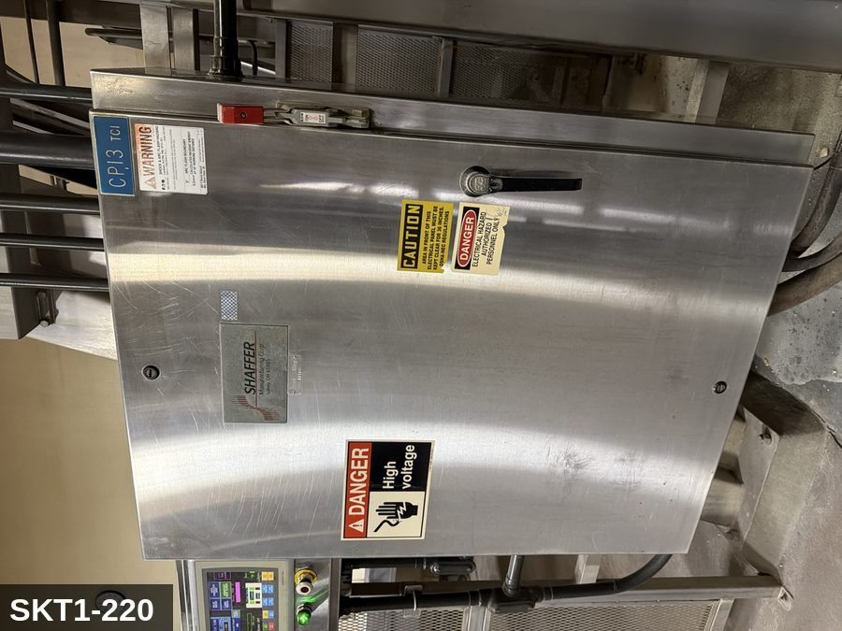 |  |  |  | 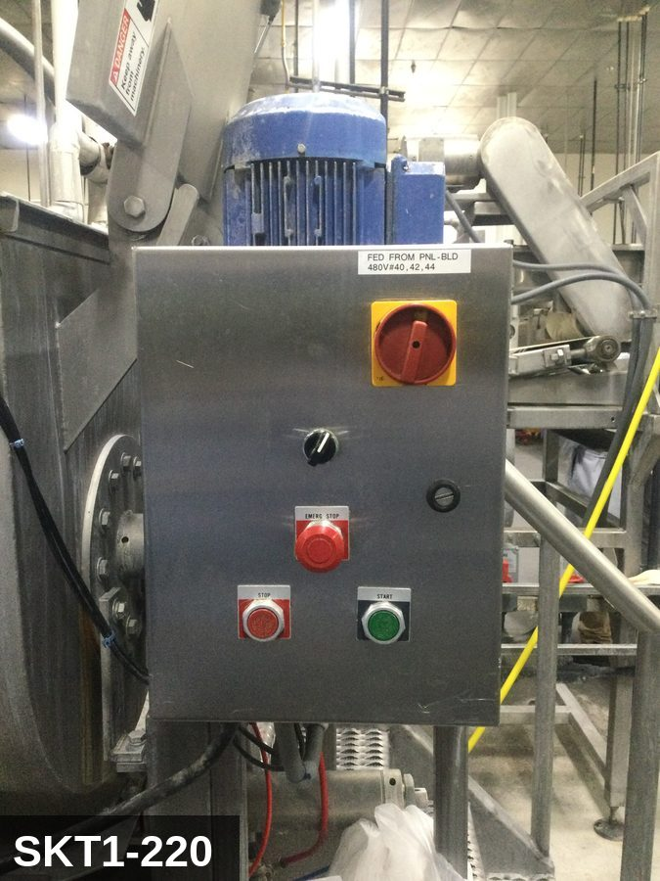

PHOTO OF EQUIPMENT |  |  |  | PHOTO OF ISOLATION / DISCONNECT
Energy Tag & Description | Isolation Procedure & Lockout Devices |  |  |  | Method of Verification
H — Hydraulic ISOLATE ENERGY TAG & DESCRIPTION — H: (CHEESE_MIXER/H) — detail pending; populate in loto_templates.TAG_BODY. | ISOLATION PROCEDURE — H: (Procedure for energy type H not yet implemented.) |  |  |  | METHOD OF VERIFICATION — H: (Verification for energy type H not yet implemented.)

P — Pneumatic ISOLATE ENERGY TAG & DESCRIPTION — P: PNEUMATIC (P) — 80-100 PSI to discharge-gate or cover-clamp cylinders (where fitted). Stored energy in cylinders. | ISOLATION PROCEDURE — PNEUMATIC: 1. After electrical isolation, locate the pneumatic supply isolation valve serving Shaffer Mixer (SKT1-220) — typically wall-mounted at the equipment FRL. 2. Close the air supply valve fully. 3. Apply a ball-valve lockout device and a personal padlock in the CLOSED position. 4. Apply a lockout tag. 5. Bleed residual pressure from the system using the dedicated bleed port or by manually cycling the directional control valve. 6. Confirm all cylinders have moved to their de-energized rest position. 7. Per ASME B20.1, any vertically-acting cylinder supporting a load requires an independent mechanical drop-stop in addition to pneumatic isolation. |  |  |  | METHOD OF VERIFICATION — PNEUMATIC: 1. Verify the air supply isolation valve is closed and locked. 2. Confirm all pressure gauges downstream of the lockout valve read 0 PSI. 3. Attempt to cycle each pneumatic actuator from the control panel — confirm no movement. 4. Physically operate the manual override on the directional control valve — confirm no movement. 5. Physically verify all padlocks are secure and tags legible.

M — Mechanical ISOLATE ENERGY TAG & DESCRIPTION — M: MECHANICAL (M) — Horizontal agitator shaft / paddles. Severe entanglement hazard inside the bowl. Hydraulic-lifted cover with stored gravity load. Significant rotating inertia — 30-60 sec coast-down after E-stop. | ISOLATION PROCEDURE — MECHANICAL: 1. After electrical isolation per the E procedure, manually verify all rotating/reciprocating components of Shaffer Mixer (SKT1-220) have completely stopped. 2. Identify residual stored mechanical energy: chain tension, eccentric flywheel/cam momentum, spring-loaded covers and doors. 3. Block, chock, or pin any component that could move under its own weight or stored energy. 4. Where applicable install drive-shaft pins or transmission locks; release belt/chain tension before reaching past the guarding. 5. Apply a lockout tag at the point of mechanical work identifying the worker and the hazard. Cal/OSHA §3314 construes 'minor servicing' narrowly — default to full LOTO including mechanical blocking; do NOT rely solely on the electrical disconnect. |  |  |  | METHOD OF VERIFICATION — MECHANICAL: 1. Visually confirm all rotating and reciprocating components have completely stopped — full coast-down completed. 2. For high-speed servo equipment (case packers, palletizers): wait the manufacturer-specified coast-down before reaching past the guarding. 3. Attempt to manually rotate drive shafts at the input side or jog the system — confirm no movement or kickback. 4. Physically inspect blocks, chocks, or pins for engagement. 5. Confirm belt/chain tension has been released where applicable.

E — Electrical ISOLATE ENERGY TAG & DESCRIPTION — E: ELECTRICAL (E) — 208V/480V three-phase to mixer drive motor, gearbox, hydraulic lift pump (if cover lift), controls. | ISOLATION PROCEDURE & LOCKOUT DEVICES — ELECTRICAL: 1. Notify all affected employees that LOTO is being performed on Shaffer Mixer (SKT1-220). 2. Complete the current cycle and press STOP, then E-STOP. 3. Locate the main electrical disconnect serving this equipment (labeled to the equipment). 4. Open the disconnect to the OFF position. 5. Apply a lockout device through the disconnect handle. Each authorized worker applies their own personal padlock (group-lock hasp if more than one worker) per Cal/OSHA §3314(k). 6. Apply a lockout tag with date, time, name, and reason. 7. If the equipment uses servo drives or VFDs, allow 5 minutes for DC-bus capacitors to discharge before opening any drive enclosure. |  |  |  | METHOD OF VERIFICATION — ELECTRICAL: 1. Use a calibrated voltage tester following the test-before-touch protocol per OSHA 1910.333: test the meter on a known live source, test the disconnect line/load terminals, then re-test the meter on the known live source. 2. Verify zero voltage at the motor or servo terminals downstream of the disconnect. 3. For servo drives / VFDs: confirm DC-bus capacitors have discharged (5-minute minimum) before opening drive enclosure. 4. Attempt to start the equipment from the control panel and HMI — confirm no response. 5. Physically verify all padlocks are secure and lockout tags are legible.

LOCKOUT REMOVAL PROCESS
1. Notify all AFFECTED employees that lockout is being removed 2. Inspect the work area to ensure tools and items have been removed 3. Verify that all employees are clear of the equipment 4. Verify that controls are in the neutral or off position |  |  |  | 5. Remove lockout devices, locks, and tags 6. Re-energize the equipment 7. Notify all AFFECTED employees that the equipment is back in service

Spanish translation on reverse — print double-sided.
Signature |  | Date |  | Dept |  |  | See PM Store in PT Folder

PROCEDIMIENTO DE BLOQUEO/ETIQUETADO
[ES] Fecha: 2026-08-29 · Escanee para placa digital
BORRADOR — NO REVISADO · traducción sin revisar
EQUIPO: SKT1-220 (Shaffer Mixer - Tortilla TC 1) |  |  |  |  |  | Tortilla Tc 1
¡MANTÉNGASE ALEJADO! VOLTAJE PELIGROSO Y PIEZAS EN MOVIMIENTO
PHOTO_FIX 2026-05-13: Was wearing SKCC-MIXER (wrong brand/area — Cheese Curl mixer photos). Repointed to SKT1-MIXER-EQ + SKT1-MIXER-IP, real Tortilla 1 Shaffer Mixer photos that already existed in storage.
PROPÓSITO |  |  |  |  | PROCESO DE APLICACIÓN DE BLOQUEO
Este procedimiento establece los requisitos mínimos para el bloqueo de los dispositivos de aislamiento de energía. Garantiza que el equipo se detenga, se aísle de todas las fuentes de energía potencialmente peligrosas y se bloquee antes de realizar actividades de servicio o mantenimiento. |  |  |  |  | 1. Comunicar a todos los empleados AFECTADOS 2. Apagar el equipo usando procedimientos normales de parada 3. Aislar las fuentes de energía 4. Aplicar dispositivos de bloqueo, candados y etiquetas 5. Liberar toda la energía almacenada 6. Verificar que el equipo esté desenergizado intentando arrancarlo 7. Después de la prueba, colocar los controles en posición neutral

CÓDIGOS DE COLOR
E = Eléctrico | G = Gas |  | H = Hidráulico | P = Neumático |  | M = Mecánico |  | T = Térmico
W = Agua | S = Vapor |  | V = Válvula | CG = Gas Comprimido |  | CP = Panel Control |  | GR = Gravedad
IDENTIFICACIÓN DEL EQUIPO Y PROCEDIMIENTO DE AISLAMIENTO DE ENERGÍA

FOTO DEL EQUIPO |  |  |  | FOTO DE AISLAMIENTO / DESCONEXIÓN
Etiqueta y Descripción | Procedimiento de Aislamiento y Dispositivos |  |  |  | Método de Verificación
H — Hidráulico AISLAR ETIQUETA DE ENERGÍA Y DESCRIPCIÓN — H: (CHEESE_MIXER/H) — detalle pendiente; complete en loto_templates_es.TAG_BODY_ES. | PROCEDIMIENTO DE AISLAMIENTO — H: (Procedimiento para el tipo de energía H aún no implementado.) |  |  |  | MÉTODO DE VERIFICACIÓN — H: (Verificación para el tipo de energía H aún no implementada.)

P — Neumático AISLAR ETIQUETA DE ENERGÍA Y DESCRIPCIÓN — P: NEUMÁTICO (P) — 80-100 PSI a los cilindros de la compuerta de descarga o la abrazadera de la tapa (cuando está equipado). Energía almacenada en cilindros. | PROCEDIMIENTO DE AISLAMIENTO — NEUMÁTICO: 1. Después del aislamiento eléctrico, localice la válvula de aislamiento del suministro neumático que sirve a Shaffer Mixer (SKT1-220) — típicamente montada en pared en el FRL del equipo. 2. Cierre la válvula de suministro de aire por completo. 3. Aplique un dispositivo de bloqueo de válvula de bola y un candado personal en la posición CERRADA. 4. Aplique etiqueta de bloqueo. 5. Purgue la presión residual del sistema usando el puerto de purga dedicado o ciclando manualmente la válvula direccional de control. 6. Confirme que todos los cilindros se han movido a su posición de reposo desenergizado. 7. Per ASME B20.1, cualquier cilindro de acción vertical que soporta una carga requiere un tope mecánico anti-caída independiente además del aislamiento neumático. |  |  |  | MÉTODO DE VERIFICACIÓN — NEUMÁTICO: 1. Verifique que la válvula de aislamiento de suministro de aire está cerrada y bloqueada. 2. Confirme que todos los manómetros aguas abajo de la válvula de bloqueo marcan 0 PSI. 3. Intente ciclar cada actuador neumático desde el panel de control — confirme que no hay movimiento. 4. Opere físicamente la anulación manual en la válvula direccional de control — confirme que no hay movimiento. 5. Verifique físicamente que todos los candados estén seguros y las etiquetas sean legibles.

M — Mecánico AISLAR ETIQUETA DE ENERGÍA Y DESCRIPCIÓN — M: MECÁNICO (M) — Eje agitador horizontal / paletas. Peligro severo de atrapamiento dentro del tazón. Tapa elevada hidráulicamente con carga de gravedad almacenada. Inercia rotacional significativa — 30-60 seg de desaceleración después de paro de emergencia. | PROCEDIMIENTO DE AISLAMIENTO — MECÁNICO: 1. Después del aislamiento eléctrico per el procedimiento E, verifique manualmente que todos los componentes rotativos/reciprocantes de Shaffer Mixer (SKT1-220) hayan parado completamente. 2. Identifique energía mecánica almacenada residual: tensión de cadena, inercia excéntrica de volante/leva, cubiertas y puertas accionadas por resorte. 3. Bloquee, calce o pase pasadores a cualquier componente que pudiera moverse por su propio peso o energía almacenada. 4. Donde aplique, instale pasadores en el eje de impulsión o bloqueos de transmisión; libere la tensión de banda/cadena antes de alcanzar más allá del guardado. 5. Aplique etiqueta de bloqueo en el punto de trabajo mecánico identificando al trabajador y al peligro. Cal/OSHA §3314 interpreta la excepción de "servicio menor" en forma estrecha — por defecto LOTO completo incluyendo bloqueo mecánico; NO confíe únicamente en el desconectador eléctrico. |  |  |  | MÉTODO DE VERIFICACIÓN — MECÁNICO: 1. Confirme visualmente que todos los componentes rotativos y reciprocantes han parado por completo — desaceleración completa concluida. 2. Para equipo servo de alta velocidad (empacadoras de cajas, paletizadores): espere la desaceleración especificada por el fabricante antes de alcanzar más allá del guardado. 3. Intente girar manualmente los ejes de impulsión en el lado de entrada o impulsar el sistema — confirme que no hay movimiento ni retroceso. 4. Inspeccione físicamente los bloques, calzas o pasadores en su acoplamiento. 5. Confirme que la tensión de banda/cadena ha sido liberada donde aplique.
...
COLOR CODES
E = Electrical | G = Gas |  | H = Hydraulic | P = Pneumatic |  | M = Mechanical |  | T = Thermal
W = Water | S = Steam |  | V = Valve | CG = Compressed Gas |  | CP = Control Panel |  | GR = Gravity
EQUIPMENT IDENTIFICATION AND ENERGY ISOLATION PROCEDURE
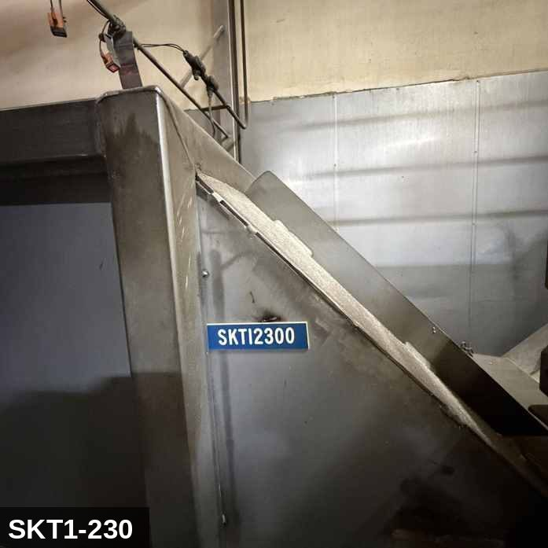 |  |  |  | 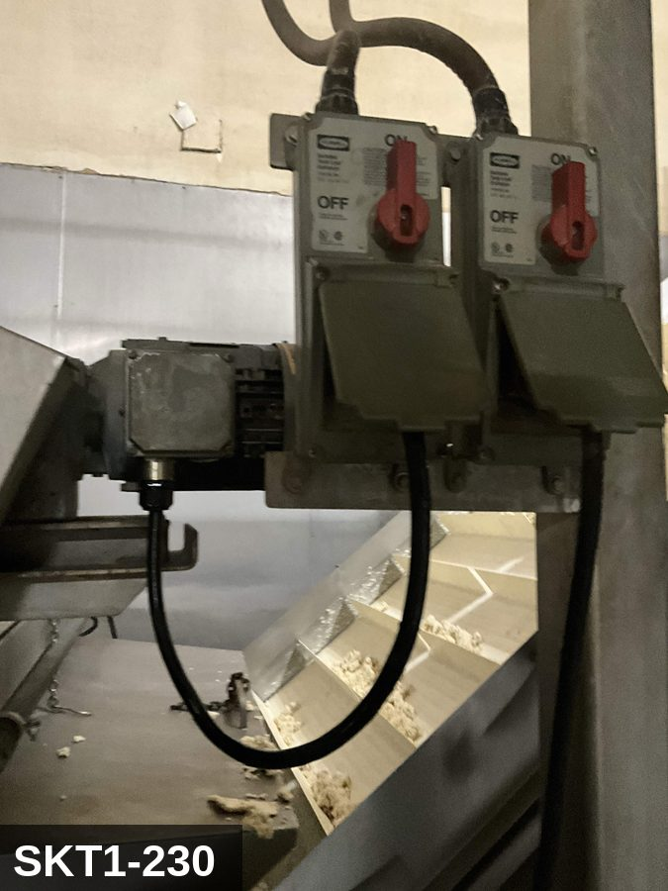
...
COLOR CODES
E = Electrical | G = Gas |  | H = Hydraulic | P = Pneumatic |  | M = Mechanical |  | T = Thermal
W = Water | S = Steam |  | V = Valve | CG = Compressed Gas |  | CP = Control Panel |  | GR = Gravity
EQUIPMENT IDENTIFICATION AND ENERGY ISOLATION PROCEDURE
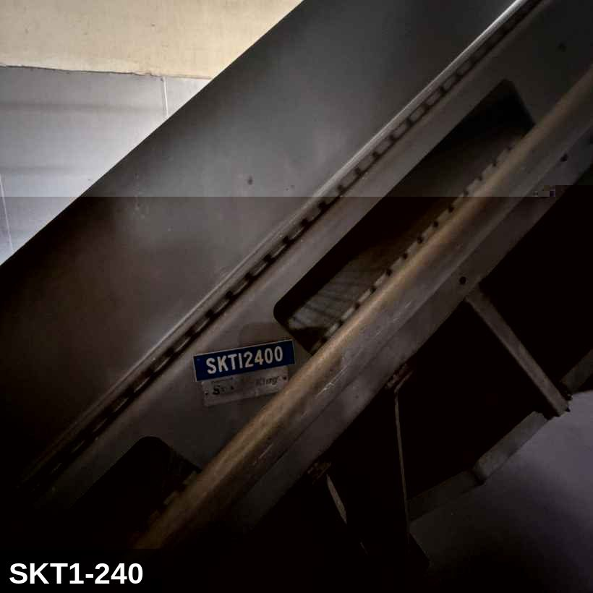 |  |  |  | 
...
COLOR CODES
E = Electrical | G = Gas |  | H = Hydraulic | P = Pneumatic |  | M = Mechanical |  | T = Thermal
W = Water | S = Steam |  | V = Valve | CG = Compressed Gas |  | CP = Control Panel |  | GR = Gravity
EQUIPMENT IDENTIFICATION AND ENERGY ISOLATION PROCEDURE
 |  |  |  | 
...
COLOR CODES
E = Electrical | G = Gas |  | H = Hydraulic | P = Pneumatic |  | M = Mechanical |  | T = Thermal
W = Water | S = Steam |  | V = Valve | CG = Compressed Gas |  | CP = Control Panel |  | GR = Gravity
EQUIPMENT IDENTIFICATION AND ENERGY ISOLATION PROCEDURE
 |  |  |  | 
...
COLOR CODES
E = Electrical | G = Gas |  | H = Hydraulic | P = Pneumatic |  | M = Mechanical |  | T = Thermal
W = Water | S = Steam |  | V = Valve | CG = Compressed Gas |  | CP = Control Panel |  | GR = Gravity
EQUIPMENT IDENTIFICATION AND ENERGY ISOLATION PROCEDURE
 |  |  |  | 
...
COLOR CODES
E = Electrical | G = Gas |  | H = Hydraulic | P = Pneumatic |  | M = Mechanical |  | T = Thermal
W = Water | S = Steam |  | V = Valve | CG = Compressed Gas |  | CP = Control Panel |  | GR = Gravity
EQUIPMENT IDENTIFICATION AND ENERGY ISOLATION PROCEDURE
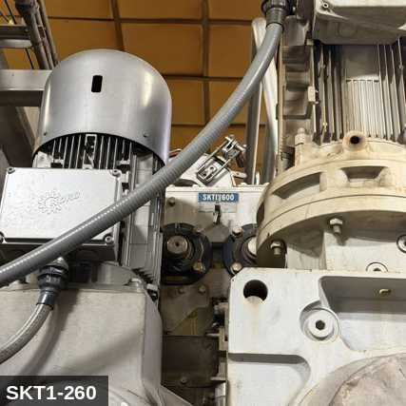 |  |  |  | 
...
COLOR CODES
E = Electrical | G = Gas |  | H = Hydraulic | P = Pneumatic |  | M = Mechanical |  | T = Thermal
W = Water | S = Steam |  | V = Valve | CG = Compressed Gas |  | CP = Control Panel |  | GR = Gravity
EQUIPMENT IDENTIFICATION AND ENERGY ISOLATION PROCEDURE
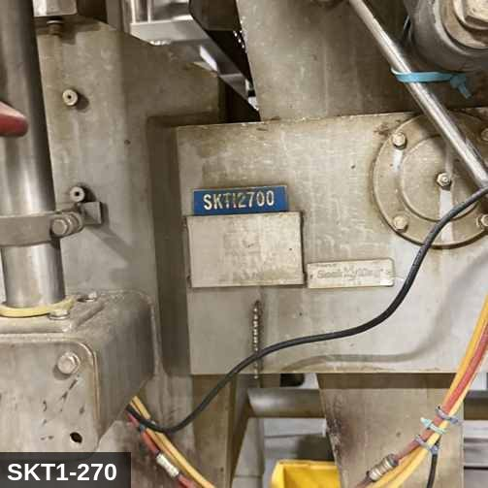 |  |  |  | 
...
COLOR CODES
E = Electrical | G = Gas |  | H = Hydraulic | P = Pneumatic |  | M = Mechanical |  | T = Thermal
W = Water | S = Steam |  | V = Valve | CG = Compressed Gas |  | CP = Control Panel |  | GR = Gravity
EQUIPMENT IDENTIFICATION AND ENERGY ISOLATION PROCEDURE
 |  |  |  | 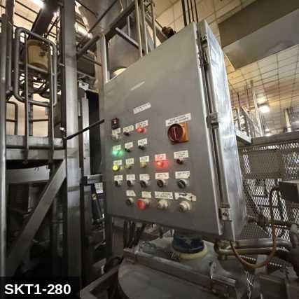
...
COLOR CODES
E = Electrical | G = Gas |  | H = Hydraulic | P = Pneumatic |  | M = Mechanical |  | T = Thermal
W = Water | S = Steam |  | V = Valve | CG = Compressed Gas |  | CP = Control Panel |  | GR = Gravity
EQUIPMENT IDENTIFICATION AND ENERGY ISOLATION PROCEDURE
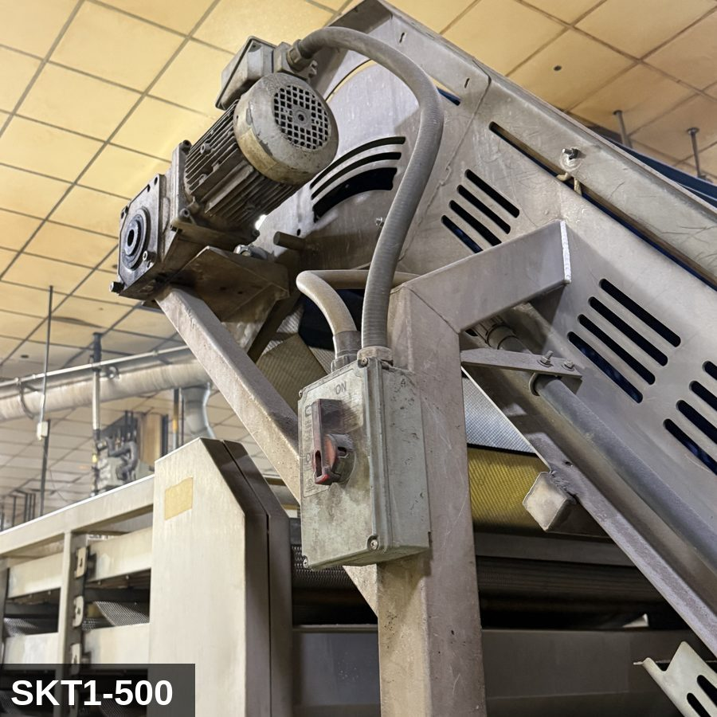 |  |  |  | 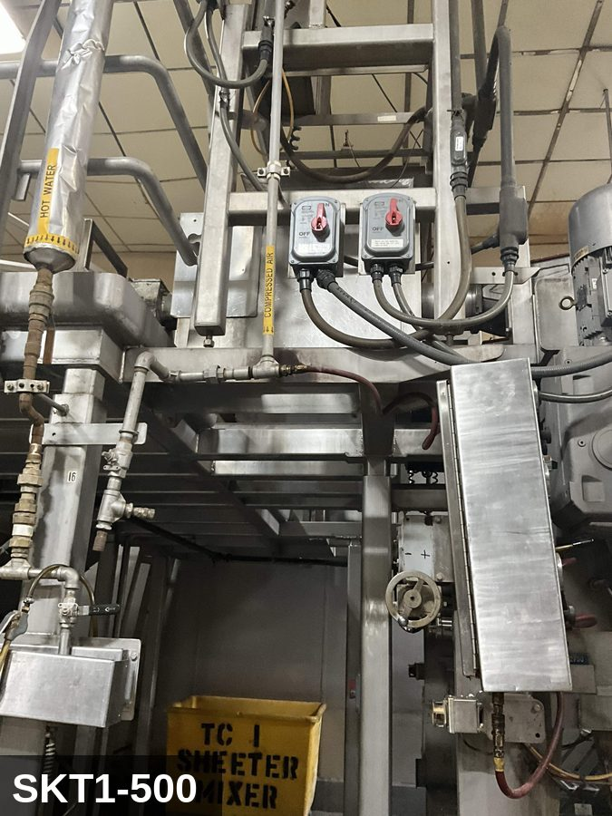
...
COLOR CODES
E = Electrical | G = Gas |  | H = Hydraulic | P = Pneumatic |  | M = Mechanical |  | T = Thermal
W = Water | S = Steam |  | V = Valve | CG = Compressed Gas |  | CP = Control Panel |  | GR = Gravity
EQUIPMENT IDENTIFICATION AND ENERGY ISOLATION PROCEDURE
 |  |  |  | 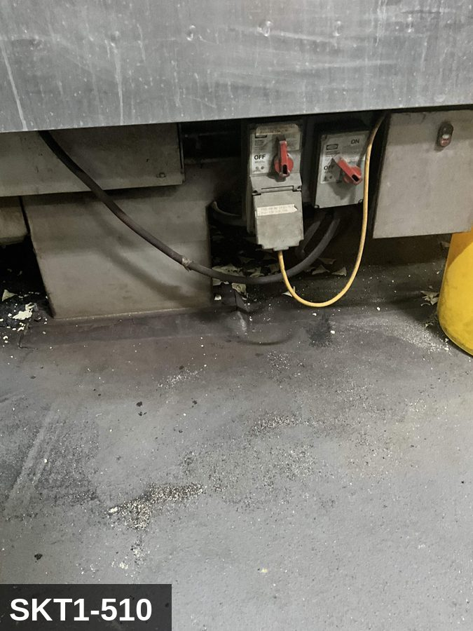
...
COLOR CODES
E = Electrical | G = Gas |  | H = Hydraulic | P = Pneumatic |  | M = Mechanical |  | T = Thermal
W = Water | S = Steam |  | V = Valve | CG = Compressed Gas |  | CP = Control Panel |  | GR = Gravity
EQUIPMENT IDENTIFICATION AND ENERGY ISOLATION PROCEDURE
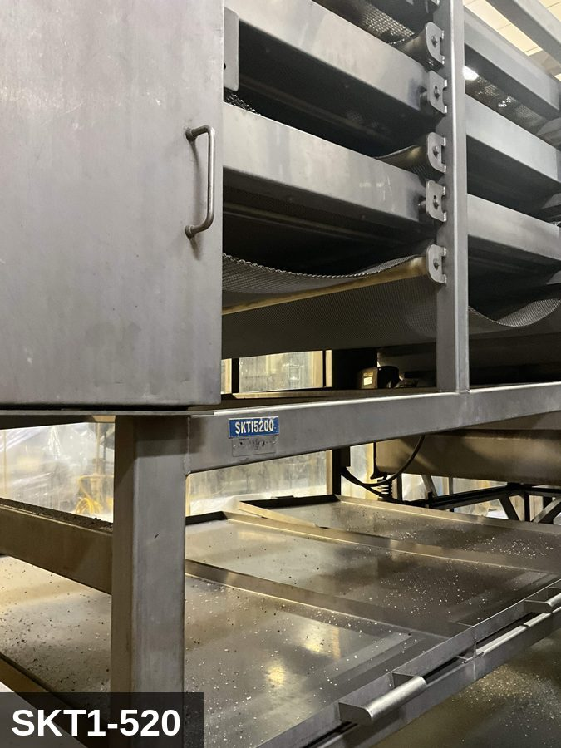 |  |  |  | 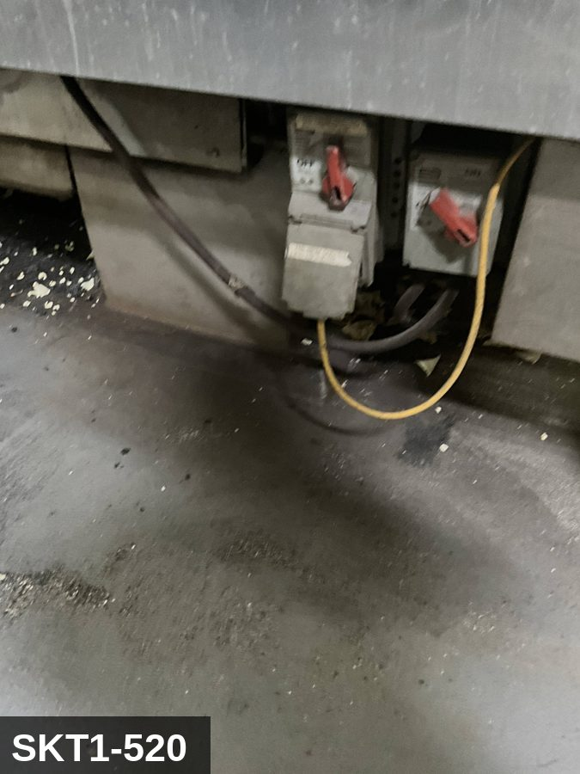
...
COLOR CODES
E = Electrical | G = Gas |  | H = Hydraulic | P = Pneumatic |  | M = Mechanical |  | T = Thermal
W = Water | S = Steam |  | V = Valve | CG = Compressed Gas |  | CP = Control Panel |  | GR = Gravity
EQUIPMENT IDENTIFICATION AND ENERGY ISOLATION PROCEDURE
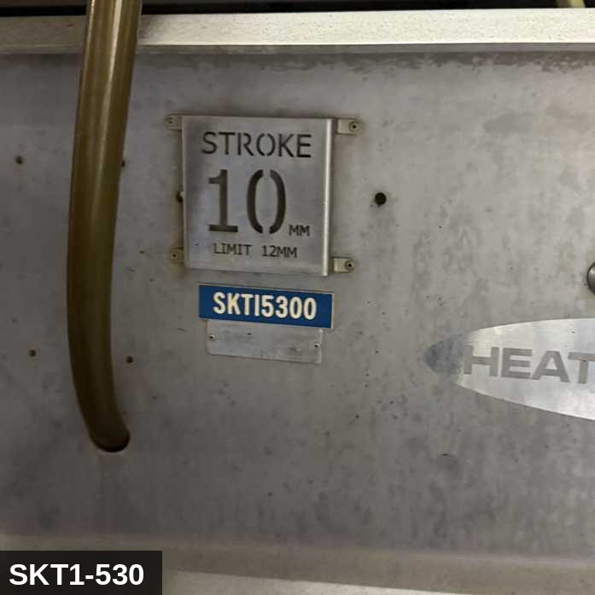 |  |  |  | 
...
COLOR CODES
E = Electrical | G = Gas |  | H = Hydraulic | P = Pneumatic |  | M = Mechanical |  | T = Thermal
W = Water | S = Steam |  | V = Valve | CG = Compressed Gas |  | CP = Control Panel |  | GR = Gravity
EQUIPMENT IDENTIFICATION AND ENERGY ISOLATION PROCEDURE
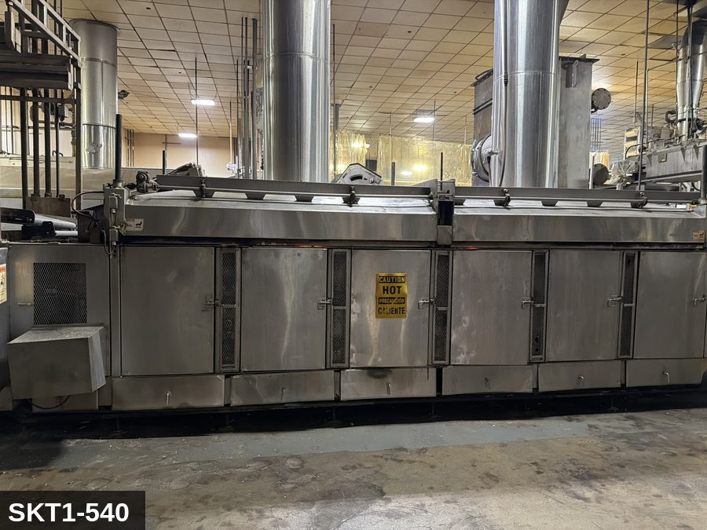 |  |  |  | 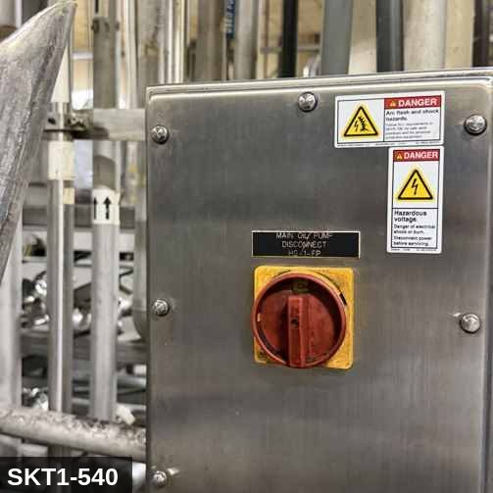
...
COLOR CODES
E = Electrical | G = Gas |  | H = Hydraulic | P = Pneumatic |  | M = Mechanical |  | T = Thermal
W = Water | S = Steam |  | V = Valve | CG = Compressed Gas |  | CP = Control Panel |  | GR = Gravity
EQUIPMENT IDENTIFICATION AND ENERGY ISOLATION PROCEDURE
 |  |  |  | 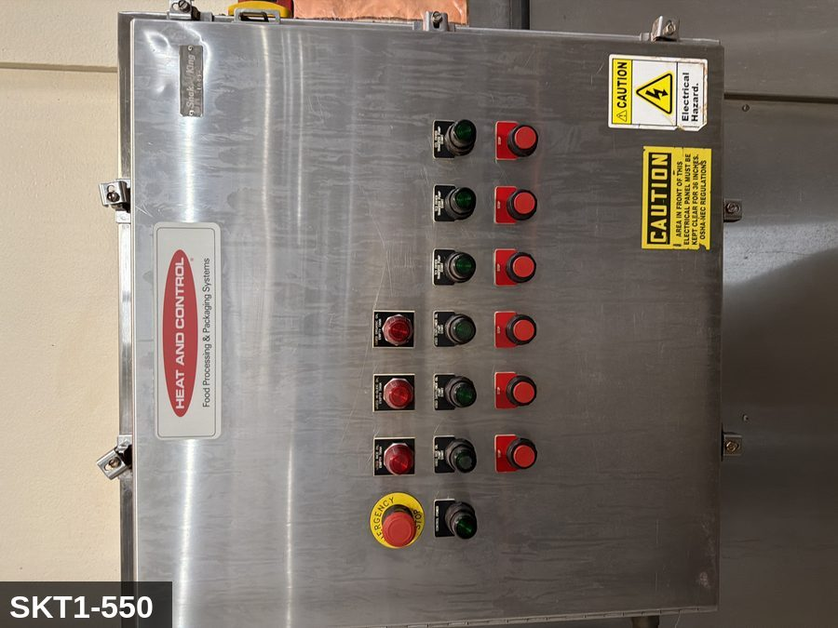
...
COLOR CODES
E = Electrical | G = Gas |  | H = Hydraulic | P = Pneumatic |  | M = Mechanical |  | T = Thermal
W = Water | S = Steam |  | V = Valve | CG = Compressed Gas |  | CP = Control Panel |  | GR = Gravity
EQUIPMENT IDENTIFICATION AND ENERGY ISOLATION PROCEDURE
 |  |  |  | 
...
COLOR CODES
E = Electrical | G = Gas |  | H = Hydraulic | P = Pneumatic |  | M = Mechanical |  | T = Thermal
W = Water | S = Steam |  | V = Valve | CG = Compressed Gas |  | CP = Control Panel |  | GR = Gravity
EQUIPMENT IDENTIFICATION AND ENERGY ISOLATION PROCEDURE
 |  |  |  | 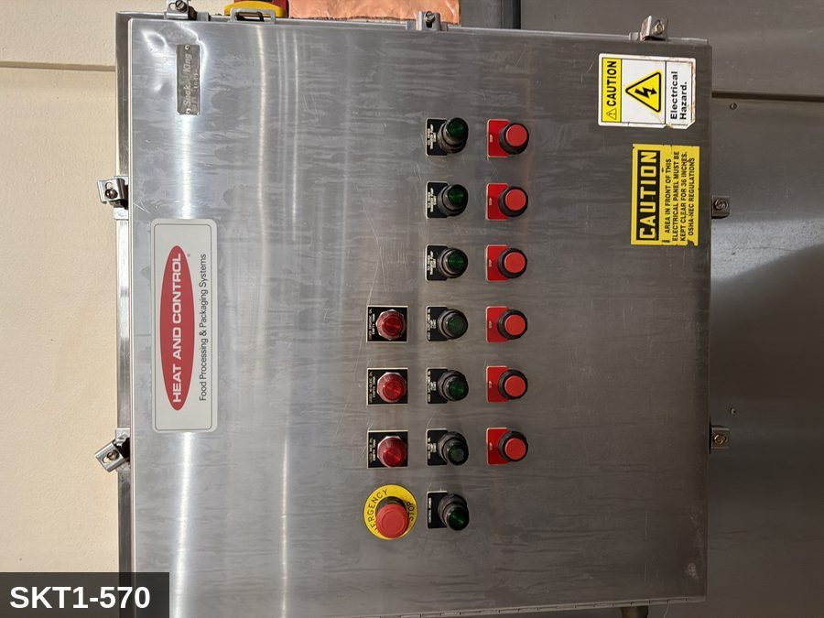
...
COLOR CODES
E = Electrical | G = Gas |  | H = Hydraulic | P = Pneumatic |  | M = Mechanical |  | T = Thermal
W = Water | S = Steam |  | V = Valve | CG = Compressed Gas |  | CP = Control Panel |  | GR = Gravity
EQUIPMENT IDENTIFICATION AND ENERGY ISOLATION PROCEDURE
 |  |  |  | 
...
COLOR CODES
E = Electrical | G = Gas |  | H = Hydraulic | P = Pneumatic |  | M = Mechanical |  | T = Thermal
W = Water | S = Steam |  | V = Valve | CG = Compressed Gas |  | CP = Control Panel |  | GR = Gravity
EQUIPMENT IDENTIFICATION AND ENERGY ISOLATION PROCEDURE
 |  |  |  | 
...
COLOR CODES
E = Electrical | G = Gas |  | H = Hydraulic | P = Pneumatic |  | M = Mechanical |  | T = Thermal
W = Water | S = Steam |  | V = Valve | CG = Compressed Gas |  | CP = Control Panel |  | GR = Gravity
EQUIPMENT IDENTIFICATION AND ENERGY ISOLATION PROCEDURE
 |  |  |  | 
...
COLOR CODES
E = Electrical | G = Gas |  | H = Hydraulic | P = Pneumatic |  | M = Mechanical |  | T = Thermal
W = Water | S = Steam |  | V = Valve | CG = Compressed Gas |  | CP = Control Panel |  | GR = Gravity
EQUIPMENT IDENTIFICATION AND ENERGY ISOLATION PROCEDURE
 |  |  |  | 
...
COLOR CODES
E = Electrical | G = Gas |  | H = Hydraulic | P = Pneumatic |  | M = Mechanical |  | T = Thermal
W = Water | S = Steam |  | V = Valve | CG = Compressed Gas |  | CP = Control Panel |  | GR = Gravity
EQUIPMENT IDENTIFICATION AND ENERGY ISOLATION PROCEDURE
 |  |  |  | 
...
COLOR CODES
E = Electrical | G = Gas |  | H = Hydraulic | P = Pneumatic |  | M = Mechanical |  | T = Thermal
W = Water | S = Steam |  | V = Valve | CG = Compressed Gas |  | CP = Control Panel |  | GR = Gravity
EQUIPMENT IDENTIFICATION AND ENERGY ISOLATION PROCEDURE
 |  |  |  | 
...
COLOR CODES
E = Electrical | G = Gas |  | H = Hydraulic | P = Pneumatic |  | M = Mechanical |  | T = Thermal
W = Water | S = Steam |  | V = Valve | CG = Compressed Gas |  | CP = Control Panel |  | GR = Gravity
EQUIPMENT IDENTIFICATION AND ENERGY ISOLATION PROCEDURE
 |  |  |  | 
...
COLOR CODES
E = Electrical | G = Gas |  | H = Hydraulic | P = Pneumatic |  | M = Mechanical |  | T = Thermal
W = Water | S = Steam |  | V = Valve | CG = Compressed Gas |  | CP = Control Panel |  | GR = Gravity
EQUIPMENT IDENTIFICATION AND ENERGY ISOLATION PROCEDURE
 |  |  |  | 
...
COLOR CODES
E = Electrical | G = Gas |  | H = Hydraulic | P = Pneumatic |  | M = Mechanical |  | T = Thermal
W = Water | S = Steam |  | V = Valve | CG = Compressed Gas |  | CP = Control Panel |  | GR = Gravity
EQUIPMENT IDENTIFICATION AND ENERGY ISOLATION PROCEDURE
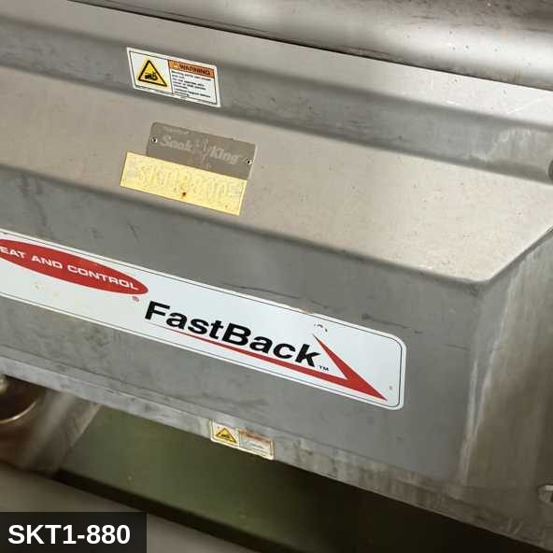 |  |  |  | 
...
COLOR CODES
E = Electrical | G = Gas |  | H = Hydraulic | P = Pneumatic |  | M = Mechanical |  | T = Thermal
W = Water | S = Steam |  | V = Valve | CG = Compressed Gas |  | CP = Control Panel |  | GR = Gravity
EQUIPMENT IDENTIFICATION AND ENERGY ISOLATION PROCEDURE
 |  |  |  | 
...
COLOR CODES
E = Electrical | G = Gas |  | H = Hydraulic | P = Pneumatic |  | M = Mechanical |  | T = Thermal
W = Water | S = Steam |  | V = Valve | CG = Compressed Gas |  | CP = Control Panel |  | GR = Gravity
EQUIPMENT IDENTIFICATION AND ENERGY ISOLATION PROCEDURE
 |  |  |  | 
...
COLOR CODES
E = Electrical | G = Gas |  | H = Hydraulic | P = Pneumatic |  | M = Mechanical |  | T = Thermal
W = Water | S = Steam |  | V = Valve | CG = Compressed Gas |  | CP = Control Panel |  | GR = Gravity
EQUIPMENT IDENTIFICATION AND ENERGY ISOLATION PROCEDURE
 |  |  |  | 
...

